安装
yum
 | yum全称Yellow dog Updater Modified，yum的主要用途是对rpm包进行管理，包括安装、卸载、升级等。
 | 查看是否已安装yum工具：
 | rpm -qa | grep yum
 | 如已安装，可用以下命令卸载yum
 | rpm -e --nodeps yum
 | 从163镜像中找到以下三个文件：
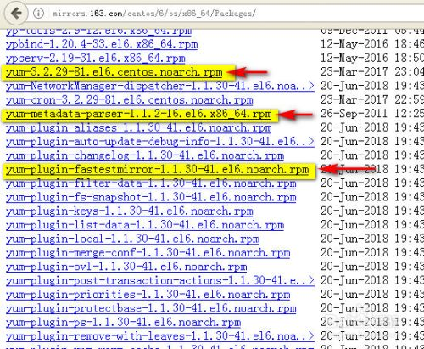

 | 使用wget 下载地址下载好三个文件，然后执行以下命令安装即可。
 | rpm -ivh yum-*

ubuntu安装软件：
 | 在ubuntu当中，安装应用程序我所知道的有三种方法，分别是apt-get，dpkg安装deb和make install安装源码包三种
 | apt-get方法
 | 使用apt-get install来安装应用程序算是最常见的一种安装方法了，比如我要安装build-essential这个软件，使用以下，他会帮我把所有的依赖包都一起安装了。
 | sudo apt-get install build-essential
 | 执行上述命令以后，我们可以看到一下信息，The following extra packages will be installed:表示所有需要再安装的依赖包。
 | apt-get理论上是要求能够联网，但是如果制作了本地源，就不需要联网，制作本地源可以参考：ubuntu制作本地源
 | dpkg安装deb包
 | Ubuntu软件包格式为deb，安装方法如下：
 | sudo dpkg -i package.deb
 | dpkg的详细使用方法，网上有很多，下面简单列了几个：
 | dpkg -i package.deb | 安装包
 | dpkg -r package | 删除包
 | dpkg -P package | 删除包（包括配置文件）
 | dpkg -L package | 列出与该包关联的文件
 | dpkg -l package | 显示该包的版本
 | dpkg –unpack package.deb | 解开 deb 包的内容
 | dpkg -S keyword | 搜索所属的包内容
 | dpkg -l | 列出当前已安装的包
 | dpkg -c package.deb | 列出 deb 包的内容
 | dpkg –configure package | 配置包
 | 根据Ubuntu中文论坛上介绍，使用apt-get方法安装的软件，所有下载的deb包都缓存到了/var/cache/apt /archives目录下了，所以可以把常用的deb包备份出来，甚至做成ISO工具包、刻盘，以后安装Ubuntu时就可以在没有网络环境的情况下进行 了。下面的命令是拷贝archives这个目录到/var/cache/apt/目录下，替换原有的archives
 | enadmin@ubuntu-server:~/ftp$ sudo cp -r archives/ /var/cache/apt/
 | make install源代码安装
 | 如果要使用make安装的话，那么必须得安装 build-essential这个依赖包，安装方法已经在前面说过了。在安装完毕以后，我们就可以进行源码安装。源码安装大致可以分为三步骤： （./configure）–＞ 编译（sudo make） –＞ 安装（sudo make install）。
 | 1. 配置：这是编译源代码的第一步，通过 ./configure 命令完成。执行此步以便为编译源代码作准备。常用的选项有 --prefix=PREFIX，用以指定程序的安装位置。更多的选项可通过 --help 查询。也有某些程序无需执行此步。
 | 2. 编译：一旦配置通过，可即刻使用 make 指令来执行源代码的编译过程。视软件的具体情况而定，编译所需的时间也各 有差异，我们所要做的就是耐心等候和静观其变。此步虽然仅下简单的指令，但有时候所遇到的问题却十分复杂。较常碰到的情形是程序编译到中途却无法圆满结 束。此时，需要根据出错提示分析以便找到应对之策。
 | 3. 安装：如果编译没有问题，那么执行 sudo make install 就可以将程序安装到系统中了。
 | 下面以安装nagios为例进行说明。
 | //1.解压缩
 | tar -zxf nagios-4.0.2.tar.gz
 | //2.进入目录
 | cd nagios-4.0.2
 | //3.配置
 | ./configure --prefix=/usr/local/nagios
 | //4.编译
 | make all
 | //5.安装
 | make install && make install-init && make install-commandmode && make install-config

详解linux安装软件的几种方法
 | 一、rpm包安装方式步骤：
 | 1、找到相应的软件包，比如soft.version.rpm，下载到本机某个目录；
 | 2、打开一个终端，su -成root用户；
 | 3、cd soft.version.rpm所在的目录；
 | 4、输入rpm -ivh soft.version.rpm
 | 详细介绍：
 | 1. 安装：
 | 我只需简单的一句话，就可以说完。执行：
 | rpm –ivh rpm的软件包名
 | 更高级的，请见下表：
 | rpm参数 参数说明
 | -i 安装软件
 | -t 测试安装，不是真的安装
 | -p 显示安装进度
 | -f 忽略任何错误
 | -U 升级安装
 | -v 检测套件是否正确安装
 | 这些参数可以同时采用。更多的内容可以参考RPM的命令帮助。
 | 2. 卸载：
 | 我同样只需简单的一句话，就可以说完。执行：
 | rpm –e 软件名
 | 不过要注意的是，后面使用的是软件名，而不是软件包名。例如，要安装software-1.2.3-1.i386.rpm这个包时，应执行：
 | rpm –ivh software-1.2.3-1.i386.rpm
 | 而当卸载时，则应执行：
 | rpm –e software。
 | 另外，在Linux中还提供了象GnoRPM、kpackage等图形化的RPM工具，使得整个过程会更加简单。
 | 二、deb包安装方式步骤：
 | 1. 1、找到相应的软件包，比如soft.version.deb，下载到本机某个目录；
 | 2. 2、打开一个终端，su -成root用户；
 | 3. 3、cd soft.version.deb所在的目录；
 | 4. 4、输入dpkg -i soft.version.deb
 | 详细介绍：
 | 这是Debian Linux提供的一个包管理器，它与RPM十分类似。
 | 但由于RPM出现得更早，所以在各种版本的Linux都常见到。
 | 而debian的包管理器dpkg则只出现在Debina Linux中，其它Linux版本一般都没有。
 | 1. 安装
 | dpkg –i deb的软件包名
 | 如：dpkg –i software-1.2.3-1.deb
 | 2. 卸载
 | dpkg –e 软件名
 | 如：dpkg –e software
 | 3.查询：查询当前系统安装的软件包：
 | dpkg –l ‘*软件包名*'
 | 如：dpkg –l '*software*'
 | 三、tar.gz源代码包安装方式：
 | 1. 1、找到相应的软件包，比如soft.tar.gz，下载到本机某个目录；
 | 2. 2、打开一个终端，su -成root用户；
 | 3. 3、cd soft.tar.gz所在的目录；
 | 4. 4、tar -xzvf soft.tar.gz //一般会生成一个soft目录
 | 5. 5、cd soft
 | 6. 6、./configure
 | 7. 7、make
 | 8. 8、make install
 | 详细介绍：
 | 1. 安装：
 | 整个安装过程可以分为以下几步：
 | 1. 1） 取得应用软件：通过下载、购买光盘的方法获得；
 | 2. 2）解压缩文件：一般tar包，都会再做一次压缩，如gzip、bz2等，所以你需要先解压。如果是最常见的gz格式，则可以执行：“tar –xvzf 软件包名”，就可以一步完成解压与解包工作。如果不是，则先用解压软件，再执行“tar –xvf 解压后的
 | 3. tar包”进行解包；
 | 4. 3） 阅读附带的INSTALL文件、README文件；
 | 5. 4） 执行“./configure”命令为编译做好准备；
 | 6. 5） 执行“make”命令进行软件编译；
 | 7. 6） 执行“make install”完成安装；
 | 8. 7） 执行“make clean”删除安装时产生的临时文件。
 | 好了，到此大功告成。我们就可以运行应用程序了。但这时，有的读者就会问，我怎么执行呢？这也是一个Linux特色的问题。其实，一般来说， Linux的应用软件的可执行文件会存放在/usr/local/bin目录下！不过这并不是“放四海皆准”的真理，最可靠的还是看这个软件的 INSTALL和README文件，一般都会有说明。
 | 2. 卸载：
 | 通常软件的开发者很少考虑到如何卸载自己的软件，而tar又仅是完成打包的工作，所以并没有提供良好的卸载方法。
 | 那么是不是说就不能够卸载呢！其实也不是，有两个软件能够解决这个问题，那就是Kinstall和Kife，它们是tar包安装、卸载的黄金搭档。
 | 四、tar.bz2源代码包安装方式：
 | 1. 1、找到相应的软件包，比如soft.tar.bz2，下载到本机某个目录；
 | 2. 2、打开一个终端，su -成root用户；
 | 3. 3、cd soft.tar.bz2所在的目录；
 | 4. 4、tar -xjvf soft.tar.bz2 //一般会生成一个soft目录
 | 5. 5、cd soft
 | 6. 6、./configure
 | 7. 7、make
 | 8. 8、make install
 | 五、apt方式安装：（安装deb包）
 | 1. 1、打开一个终端，su -成root用户；
 | 2. 2、apt-cache search soft 注：soft是你要找的软件的名称或相关信息
 | 3. 3、如果2中找到了软件soft.version，则用apt-get install soft.version命令安装软件
 | 注：只要你可以上网，只需要用apt-cache search查找软件，用apt-get install软件
 | 详细介绍：
 | apt-get是debian，ubuntu发行版的包管理工具，与红帽中的yum工具非常类似。
 | apt-get命令一般需要root权限执行，所以一般跟着sudo命令例sudo apt-get xxxx
 | apt-get install packagename——安装一个新软件包（参见下文的aptitude）
 | apt-get remove packagename——卸载一个已安装的软件包（保留配置文件）
 | apt-get --purge remove packagename——卸载一个已安装的软件包（删除配置文件）
 | dpkg --force-all --purge packagename ——有些软件很难卸载，而且还阻止了别的软件的应用，就可以用这个，不过有点冒险。
 | apt-get autoremove——因为apt会把已装或已卸的软件都备份在硬盘上，所以如果需要空间的话，可以让这个命令来删除你已经删掉的软件。
 | apt-get autoclean——定期运行这个命令来清除那些已经卸载的软件包的.deb文件。通过这种方式，可以释放大量的磁盘空间。如果需求十分迫切，可以使用apt-get clean以释放更多空间。这个命令会将已安装软件包裹的.deb文件一并删除。
 | apt-get clean——这个命令会把安装的软件的备份也删除，不过这样不会影响软件的使用的。
 | apt-get upgrade——更新所有已安装的软件包
 | apt-get dist-upgrade——将系统升级到新版本
 | apt-cache search string——在软件包列表中搜索字符串
 | apt-cache showpkg pkgs——显示软件包信息。
 | apt-cache stats——查看库里有多少软件
 | apt-cache dumpavail——打印可用软件包列表。
 | apt-cache show pkgs——显示软件包记录，类似于dpkg –print-avail。
 | apt-cache pkgnames——打印软件包列表中所有软件包的名称
 | （需要定期运行这一命令以确保您的软件包列表是最新的）
 | 简单的说： dpkg只能安装已经下载到本地机器上的deb包. apt-get能在线下载并安装deb包,能更新系统,
 | 且还能自动处理包与包之间的依赖问题,这个是dpkg工具所不具备的。
 | 六、yum方式安装：(安装rpm包)
 | rpm 是linux的一种软件包名称，以.rmp结尾，安装的时候语法为：rpm -ivh。
 | rpm包的安装有个很大的缺点就是文件的关联性太大，有时装一个软件要安装很多其他的软件包，很麻烦。
 | 所以为此RedHat小红帽开发了yum安装方法，他可以彻底解决这个关联性的问题，很方便，只要配置两个文件即可安装，安装方法是：yum -y install 。
 | yum并不是一中包，而是安装包的软件
 | 简单的说： rpm 只能安装已经下载到本地机器上的rpm 包. yum能在线下载并安装rpm包,能更新系统,
 | 且还能自动处理包与包之间的依赖问题,这个是rpm 工具所不具备的。
 | 七、bin文件安装：
 | 如果你下载到的软件名是soft.bin，一般情况下是个可执行文件，安装方法如下：
 | 1. 1、打开一个终端，su -成root用户；
 | 2. 2、chmod +x soft.bin
 | 3. 3、./soft.bin //运行这个命令就可以安装软件了
 | 八、不需要安装的软件：
 | 有了些软件，比如lumaqq，是不需要安装的，自带jre解压缩后可直接运行。假设
 | 下载的是lumaqq.tar.gz，使用方法如下：
 | 1. 1、打开一个终端，su -成root用户；
 | 2. 2、tar -xzvf lumaqq.tar.gz //这一步会生成一个叫LumaQQ的目录
 | 3. 3、cd LumaQQ
 | 4. 4、chmod +x lumaqq //设置lumaqq这个程序文件为可运行
 | 5. 5、此时就可以运行lumaqq了，用命令./lumaqq即可，但每次运行要输入全路径或切换到刚才生成的LumaQQ目录里
 | 6. 6、为了保证不设置路径就可以用，你可以在/bin目录下建立一个lumaqq的链接，用命令ln -s lumaqq /bin/ 即可,以后任何时候打开一个终端输入lumaqq就可以启动QQ聊天软件了
 | 7. 7、如果你要想lumaqq有个菜单项，使用菜单编辑工具，比如Alacarte Menu Editor，找到上面生成的LumaQQ目录里的lumaqq设置一个菜单项就可以了，当然你也可以直接到 /usr/share/applications目录，按照里面其它*.desktop文件的格式生成一个自己的desktop文件即可。
 | 软件的安装
 | Linux下软件的安装主要有两种不同的形式。第一种安装文件名为filename.tar.gz。另一种安装文件名为 filename.i386.rpm。以第一种方式发行的软件多为以源码形式发送的。第二种方式则是直接以二进制形式发行的。i386即表示该软件是按 Inter 386指令集编译生成的。
 | 对于第一种，安装方法如下：
 | 首先，将安装文件拷贝至你的目录中。例如，如果你是以root身份登录上的，就将软件拷贝至/root中。
 | #cp filename.tar.gz /root
 | 由于该文件是被压缩并打包的，所以，应对其解压缩。命令为： #tar xvzf filename.tar.gz
 | 执行该命令后，安装文件按路径，解压缩在当前目录下。用ls命令可以看到解压缩后的文件。通常在解压缩后产生的文件中，有名为"INSTALL"的文件。该文件为纯文本文件，详细讲述了该软件包的安装方法。
 | 对于多数需要编译的软件，其安装的方法大体相同。执行解压缩后产生的一个名为configure的可执行脚本程序。它是用于检查系统是否有编译时所需的库，以及库的版本是否满足编译的需要等安装所需要的系统信息。为随后的编译工作做准备。命令为： #./configure
 | 如果检查过程中，发现有错误，configure将给予提示，并停止检查。你可以跟据提示对系统进行配置。再重新执行该程序。检查通过后，将生成用于编译 的MakeFile文件。此时，可以开始进行编译了。编译的过程视软件的规模和计算机的性能的不同，所耗费的时间也不同。命令为： #make
 | 成功编译后，键入如下的命令开始安装： #make install
 | 安装完毕，应清除编译过程中产生的临时文件和配置过程中产生的文件。键入如下命令： #make clean #make distclean
 | 至此，软件的安装结束。
 | 对于第二种，其安装方法要简单的多。
 | 同第一种方式一样，将安装文件拷贝至你的目录中。然后使用rpm来安装该文件。命令如下： #rpm -i filename.i386.rpm
 | rpm将自动将安装文件解包，并将软件安装到缺省的目录下。并将软件的安装信息注册到rpm的数据库中。参数i的作用是使rpm进入安装模式。
 | 另外，还有一些Linux平台下的商业软件。在其安装文件中，有Setup安装程序，其安装方法同Windows平台下的一样。如:Corel WordPerfect。
 | 软件的卸载
 | 软件的卸载主要是使用rpm来进行的。卸载软件首先要知道软件包在系统中注册的名称。键入命令： #rpm -q -a
 | 即可查询到当前系统中安装的所有的软件包。参数q的作用是使rpm进入查询命令模式。参数a是查询模式的子参数，意为全部（ALL）。查询到的信息较多，可使用less人屏显示。
 | 确定了要卸载的软件的名称，就可以开始实际卸载该软件了。键入命令： #rpm -e [package name] 即可卸载软件。
 | 参数e的作用是使rpm进入卸载模式。对名为[package name]的软件包进行卸载。由于系统中各个软件包之间相互有依赖关系。如果因存在依赖关系而不能卸载，rpm将给予提示并停止卸载。
 | 你可以使用如下的命 令来忽略依赖关系，直接开始卸载： #rpm -e [package name] -nodeps 忽略依赖关系的卸载可能会导致系统中其它的一此软件无法使用。你可以使用 #rpm -e [package name] -test 使rpm进行一次卸载预演，而不是真正卸载。这样可以使你检查一下软件是否存在有依赖关系。卸载过程中是否有错误。

核心
Linux各目录及每个目录的详细介绍
 | 在 Linux 下，我们看到的是文件夹（目录）：
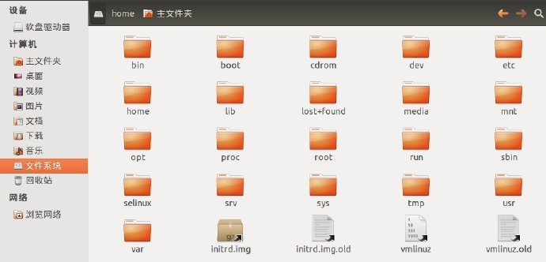

 | 在早期的 UNIX 系统中，各个厂家各自定义了自己的 UNIX 系统文件目录，比较混乱。Linux 面世不久后，对文件目录进行了标准化，于1994年对根文件目录做了统一的规范，推出 FHS ( Filesystem Hierarchy Standard )
 | 的 Linux 文件系统层次结构标准。FHS 标准规定了 Linux 根目录各文件夹的名称及作用，统一了Linux界命名混乱的局面。
 | 无论何种版本的 Linux 发行版，桌面、应用是 Linux 的外衣，文件组织、目录结构才是Linux的内心。
 | FHS（英文：Filesystem Hierarchy Standard 中文：文件系统层次结构标准），多数 Linux 版本采用这种文件组织形式，FHS 定义了系统中每个区域的用途、所需要的最小构成的文件和目录同时还给出了例外处理与矛盾处理。
 | FHS 定义了两层规范，第一层是， / 下面的各个目录应该要放什么文件数据，例如 /etc应该要放置设置文件，/bin 与 /sbin 则应该要放置可执行文件等等。
 | 第二层则是针对 /usr 及 /var 这两个目录的子目录来定义。例如 /var/log 放置系统登录文件、/usr/share 放置共享数据等等。
 | FHS 是根据以往无数 Linux 用户和开发者的经验总结出来的，并且会维持更新，FHS 依据文件系统使用的频繁与否以及是否允许用户随意改动（注意，不是不能，学习过程中，不要怕这些），
 | 将目录定义为四种交互作用的形态，如下表所示：

 | /：根目录，一般根目录下只存放目录，不要存放件，/etc、/bin、/dev、/lib、/sbin应该和根目录放置在一个分区中
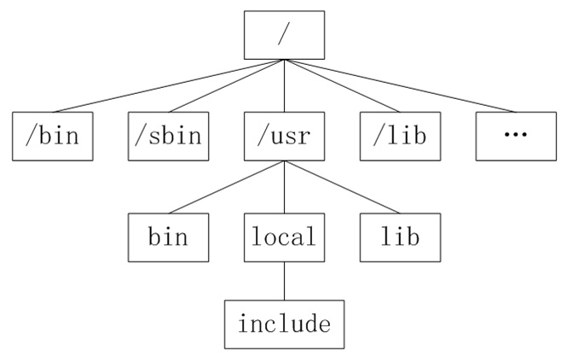

 | /bin、/usr/bin: 可执行二进制文件的目录，如常用的命令ls、tar、mv、cat等。
 | /boot：放置linux系统启动时用到的一些文件。/boot/vmlinuz 为 linux 的内核文件，以及 /boot/gurb。建议单独分区，分区大小100M即可
 | /dev：存放linux系统下的设备文件，访问该目录下某个文件，相当于访问某个设备，常用的是挂载光驱 mount /dev/cdrom /mnt。
 | /etc：系统配置文件存放的目录，不建议在此目录下存放可执行文件，重要的配置文件有 /etc/inittab、/etc/fstab、/etc/init.d、/etc/X11、/etc/sysconfig、/etc/xinetd.d修改配置文件之前记得备份。
 |  | 注：/etc/X11 存放与 x windows 有关的设置。
 | /home：系统默认的用户家目录，新增用户账号时，用户的家目录都存放在此目录下，~表示当前用户的家目录，~edu 表示用户 edu 的家目录。建议单独分区，并设置较大的磁盘空间，方便用户存放数据
 | /lib、/usr/lib、 /usr/local/lib：系统使用的函数库的目录，程序在执行过程中，需要调用一些额外的参数时需要函数库的协助，比较重要的目录为 /lib/modules。
 | /lost+fount：系统异常产生错误时，会将一些遗失的片段放置于此目录下，通常这个目录会自动出现在装置目录下。如加载硬盘于 /disk 中，此目录下就会自动产生目录 /disk/lost+found
 | /mnt、 /media：光盘默认挂载点，通常光盘挂载于 /mnt/cdrom 下，也不一定，可以选择任意位置进行挂载。
 | /opt：给主机额外安装软件所摆放的目录。如：FC4使用的Fedora 社群开发软件，如果想要自行安装新的 KDE 桌面软件，可以将该软件安装在该目录下。以前的 Linux 系统中，习惯放置在 /usr/local 目录下
 | /proc：此目录的数据都在内存中，如系统核心，外部设备，网络状态，由于数据都存放于内存中，所以不占用磁盘空间，比较重要的目录有 /proc/cpuinfo、/proc/interrupts、/proc/dma、
 |  | /proc/ioports、/proc/net/* 等。
 | /root：系统管理员root的家目录，系统第一个启动的分区为 /，所以最好将 /root和 /放置在一个分区下。
 | /sbin、 /usr/sbin、/usr/local/sbin：放置系统管理员使用的可执行命令，如fdisk、shutdown、mount 等。与 /bin 不同的是，这几个目录是给系统管理员 root使用的命令，一般用户只能"查看"而不能设置和使用。
 | /tmp：一般用户或正在执行的程序临时存放文件的目录,任何人都可以访问,重要数据不可放置在此目录下
 | /srv：服务启动之后需要访问的数据目录，如 www 服务需要访问的网页数据存放在 /srv/www 内。
 | /usr：应用程序存放目录，/usr/bin 存放应用程序，/usr/share 存放共享数据，/usr/lib 存放不能直接运行的，却是许多程序运行所必需的一些函数库文件。/usr/local: 存放软件升级包。
 |  | /usr/share/doc: 系统说明文件存放目录。/usr/share/man: 程序说明文件存放目录，使用 man ls 时会查询 /usr/share/man/man1/ls.1.gz 的内容建议单独分区，设置较大的磁盘空间
 | /var：放置系统执行过程中经常变化的文件，如随时更改的日志文件 /var/log，/var/log/message：所有的登录文件存放目录，/var/spool/mail：邮件存放的目录，/var/run:程序或服务启动后，
 |  | 其PID存放在该目录下。建议单独分区，设置较大的磁盘空间

 | 一切皆文件
 | Linux 对数据文件(.mp3、.bmp)，程序文件(.c、.h、*.o)，设备文件（LCD、触摸屏、鼠标），网络文件( socket ) 等的管理都抽象为文件，使用统一的方式方法管理。
 | 文件分类：
 | 1）普通文件( 数据文件 )
 | 普通文件是用于存放数据、程序等信息的文件，一般都长期地存放在外存储器（磁盘）中。普通文件又分为文本文件和二进制文件。
 | 2）目录文件
 | 目录文件是文件系统中一个目录所包含的目录项所组成的文件。
 | 3）设备文件
 | 设备文件是用于为操作系统与设备提供连接的一种文件。在Linux系统中将设备作为文件来处理，操作设备就像是操作普通文件一样。每一个设备对应一个设备文件，存放在 /dev 目录中。
 | 5）链接文件
 | 似于 windows 下的快捷方式，链接又可以分为软链接（符号链接）和硬链接。
 | 6）管道文件
 | 管道文件主要用于在进程间传递数据的一种特殊文件。
 | 7）套接口文件
 | 主要用于不同计算机间网络通信的一种特殊文件。

 | 【常见目录说明】
 | 目录 | 说明
 | /bin | 存放二进制可执行文件(ls,cat,mkdir等)，常用命令一般都在这里。
 | /etc | 存放系统管理和配置文件
 | /home | 存放所有用户文件的根目录，是用户主目录的基点，比如用户user的主目录就是/home/user，可以用~user表示
 | /usr | 用于存放系统应用程序，比较重要的目录/usr/local 本地系统管理员软件安装目录（安装系统级的应用）。这是最庞大的目录，要用到的应用程序和文件几乎都在这个目录。
 |  | /usr/x11r6 存放x window的目录
 |  | /usr/bin 众多的应用程序
 |  | /usr/sbin 超级用户的一些管理程序
 |  | /usr/doc linux文档
 |  | /usr/include linux下开发和编译应用程序所需要的头文件
 |  | /usr/lib 常用的动态链接库和软件包的配置文件
 |  | /usr/man 帮助文档
 |  | /usr/src 源代码，linux内核的源代码就放在/usr/src/linux里
 |  | /usr/local/bin 本地增加的命令
 |  | /usr/local/lib 本地增加的库
 | /opt | 额外安装的可选应用程序包所放置的位置。一般情况下，我们可以把tomcat等都安装到这里。
 | /proc | 虚拟文件系统目录，是系统内存的映射。可直接访问这个目录来获取系统信息。
 | /root | 超级用户（系统管理员）的主目录（特权阶级^o^）
 | /sbin | 存放二进制可执行文件，只有root才能访问。这里存放的是系统管理员使用的系统级别的管理命令和程序。如ifconfig等。
 | /dev | 用于存放设备文件。
 | /mnt | 系统管理员安装临时文件系统的安装点，系统提供这个目录是让用户临时挂载其他的文件系统。
 | /boot | 存放用于系统引导时使用的各种文件
 | /lib | 存放跟文件系统中的程序运行所需要的共享库及内核模块。共享库又叫动态链接共享库，作用类似windows里的.dll文件，存放了根文件系统程序运行所需的共享文件。
 | /tmp | 用于存放各种临时文件，是公用的临时文件存储点。
 | /var | 用于存放运行时需要改变数据的文件，也是某些大文件的溢出区，比方说各种服务的日志文件（系统启动日志等。）等。
 | /lost+found | 这个目录平时是空的，系统非正常关机而留下“无家可归”的文件（windows下叫什么.chk）就在这里

 | Linux目录和Windows目录有着很大的不同，Linux目录类似一个树，最顶层是其根目录，如下图：

 | /bin 二进制可执行命令
 | /dev 设备特殊文件
 | /etc 系统管理和配置文件
 | /etc/rc.d 启动的配置文件和脚本
 | /home 用户主目录的基点，比如用户user的主目录就是/home/user，可以用~user表示
 | /lib 标准程序设计库，又叫动态链接共享库，作用类似windows里的.dll文件
 | /sbin 超级管理命令，这里存放的是系统管理员使用的管理程序
 | /tmp 公共的临时文件存储点
 | /root 系统管理员的主目录
 | /mnt 系统提供这个目录是让用户临时挂载其他的文件系统
 | /lost+found这个目录平时是空的，系统非正常关机而留下“无家可归”的文件（windows下叫什么.chk）就在这里
 | /proc 虚拟的目录，是系统内存的映射。可直接访问这个目录来获取系统信息。
 | /var 某些大文件的溢出区，比方说各种服务的日志文件
 | /usr 最庞大的目录，要用到的应用程序和文件几乎都在这个目录，其中包含：
 | /usr/x11R6 存放x window的目录
 | /usr/bin 众多的应用程序
 | /usr/sbin 超级用户的一些管理程序
 | /usr/doc linux文档
 | /usr/include linux下开发和编译应用程序所需要的头文件
 | /usr/lib 常用的动态链接库和软件包的配置文件
 | /usr/man 帮助文档
 | /usr/src 源代码，linux内核的源代码就放在/usr/src/linux里
 | /usr/local/bin 本地增加的命令
 | /usr/local/lib 本地增加的库根文件系统

 | 通常情况下，根文件系统所占空间一般应该比较小，因为其中的绝大部分文件都不需要经常改动，而且包括严格的文件和一个小的不经常改变的文件系统不容易损坏。
 | 除了可能的一个叫/ vmlinuz标准的系统引导映像之外，根目录一般不含任何文件。所有其他文件在根文件系统的子目录中。
 | 1. /bin目录
 | / b i n目录包含了引导启动所需的命令或普通用户可能用的命令(可能在引导启动后)。这些命令都是二进制文件的可执行程序( b i n是b i n a r y - -二进制的简称)，多是系统中重要的系统文件。
 | 2. /sbin目录
 | / s b i n目录类似/bin ，也用于存储二进制文件。因为其中的大部分文件多是系统管理员使用的基本的系统程序，所以虽然普通用户必要且允许时可以使用，但一般不给普通用户使用。
 | 3. /etc目录
 | / e t c目录存放着各种系统配置文件，其中包括了用户信息文件/ e t c / p a s s w d，系统初始化文件/ e t c / r c等。l i n u x正是*这些文件才得以正常地运行。
 | 4. /root目录
 | /root 目录是超级用户的目录。
 | 5. /lib目录
 | / l i b目录是根文件系统上的程序所需的共享库，存放了根文件系统程序运行所需的共享文件。这些文件包含了可被许多程序共享的代码，以避免每个程序都包含有相同的子程序的副本，
 | 故可以使得可执行文件变得更小，节省空间。
 | 6. /lib/modules 目录
 | /lib/modules 目录包含系统核心可加载各种模块，尤其是那些在恢复损坏的系统时重新引导系统所需的模块(例如网络和文件系统驱动)。
 | 7. /dev目录
 | / d e v目录存放了设备文件，即设备驱动程序，用户通过这些文件访问外部设备。比如，用户可以通过访问/ d e v / m o u s e来访问鼠标的输入，就像访问其他文件一样。
 | 8. /tmp目录
 | /tmp 目录存放程序在运行时产生的信息和数据。但在引导启动后，运行的程序最好使用/ v a r / t m p来代替/tmp ，因为前者可能拥有一个更大的磁盘空间。
 | 9. /boot目录
 | / b o o t目录存放引导加载器(bootstrap loader)使用的文件，如l i lo，核心映像也经常放在这里，而不是放在根目录中。但是如果有许多核心映像，这个目录就可能变得很大，
 | 这时使用单独的文件系统会更好一些。还有一点要注意的是，要确保核心映像必须在i d e硬盘的前1 0 2 4柱面内。
 | 10. /mnt目录
 | / m n t目录是系统管理员临时安装( m o u n t )文件系统的安装点。程序并不自动支持安装到/mnt 。/mnt 下面可以分为许多子目录，例如/mnt/dosa 可能是使用m s d o s文件系统的软驱，
 | 而/mnt/exta 可能是使用e x t 2文件系统的软驱，/mnt/cdrom 光驱等等。
 | 11. /proc, /usr,/var,/home目录
 | 其他文件系统的安装点。

 | 下面详细介绍；
 | /etc文件系统
 | /etc 目录包含各种系统配置文件，下面说明其中的一些。其他的你应该知道它们属于哪个程序，并阅读该程序的m a n页。许多网络配置文件也在/etc 中。
 | 1. /etc/rc或/etc/rc.d或/etc/rc?.d
 | 启动、或改变运行级时运行的脚本或脚本的目录。
 | 2. /etc/passwd
 | 用户数据库，其中的域给出了用户名、真实姓名、用户起始目录、加密口令和用户的其他信息。
 | 3. /etc/fdprm
 | 软盘参数表，用以说明不同的软盘格式。可用setfdprm 进行设置。更多的信息见s e t f d p r m的帮助页。
 | 4. /etc/fstab
 | 指定启动时需要自动安装的文件系统列表。也包括用swapon -a启用的s w a p区的信息。
 | 5. /etc/group
 | 类似/etc/passwd ，但说明的不是用户信息而是组的信息。包括组的各种数据。
 | 6. /etc/inittab
 | init 的配置文件。
 | 7. /etc/issue
 | 包括用户在登录提示符前的输出信息。通常包括系统的一段短说明或欢迎信息。具体内容由系统管理员确定。
 | 8. /etc/magic
 | “f i l e”的配置文件。包含不同文件格式的说明，“f i l e”基于它猜测文件类型。
 | 9. /etc/motd
 | m o t d是message of the day的缩写，用户成功登录后自动输出。内容由系统管理员确定。常用于通告信息，如计划关机时间的警告等。
 | 10. /etc/mtab
 | 当前安装的文件系统列表。由脚本( s c r i t p )初始化，并由mount 命令自动更新。当需要一个当前安装的文件系统的列表时使用(例如df命令)。
 | 11. /etc/shadow
 | 在安装了影子( s h a d o w )口令软件的系统上的影子口令文件。影子口令文件将/ e t c / p a s s wd文件中的加密口令移动到/ e t c / s h a d o w中，而后者只对超级用户( r o o t)可读。
 | 这使破译口令更困难，以此增加系统的安全性。
 | 12. /etc/login.defs
 | l o g i n命令的配置文件。
 | 13. /etc/printcap
 | 类似/etc/termcap ，但针对打印机。语法不同。
 | 14. /etc/profile 、/ e t c / c s h . l o g i n、/etc/csh.cshrc
 | 登录或启动时b o u r n e或c shells执行的文件。这允许系统管理员为所有用户建立全局缺省环境。
 | 15. /etc/securetty
 | 确认安全终端，即哪个终端允许超级用户( r o o t )登录。一般只列出虚拟控制台，这样就不可能(至少很困难)通过调制解调器( m o d e m )或网络闯入系统并得到超级用户特权。
 | 16. /etc/shells
 | 列出可以使用的s h e l l。chsh 命令允许用户在本文件指定范围内改变登录的s h e l l。提供一台机器f t p服务的服务进程ftpd 检查用户s h e l l是否列在/etc/shells 文件中，如果不是，将不允许该用户登录。
 | 17. /etc/termcap
 | 终端性能数据库。说明不同的终端用什么“转义序列”控制。写程序时不直接输出转义序列(这样只能工作于特定品牌的终端)，而是从/etc/termcap 中查找要做的工作的正确序列。
 | 这样，多数的程序可以在多数终端上运行。

 | /dev文件系统
 | /dev 目录包括所有设备的设备文件。设备文件用特定的约定命名，这在设备列表中说明。设备文件在安装时由系统产生，以后可以用/dev/makedev 描述。/ d e v / m a k e d e v.local是
 | 系统管理员为本地设备文件(或连接)写的描述文稿(即如一些非标准设备驱动不是标准makedev 的一部分)。下面简要介绍/ d e v下一些常用文件。
 | 1. /dev/console
 | 系统控制台，也就是直接和系统连接的监视器。
 | 2. /dev/hd
 | i d e硬盘驱动程序接口。如： / d e v / h d a指的是第一个硬盘， h a d 1则是指/ d e v / h da的第一个分区。如系统中有其他的硬盘，
 | 则依次为/ d e v / h d b、/ d e v / h d c、. . . . ..；如有多个分区则依次为h d a 1、h d a 2 . . . . . .
 | 3. /dev/sd
 | s c s i磁盘驱动程序接口。如有系统有s c s i硬盘，就不会访问/ d e v / h a d，而会访问/ d e v / sd a。
 | 4. /dev/fd
 | 软驱设备驱动程序。如： / d e v / f d 0指系统的第一个软盘，也就是通常所说的a：盘，/ d e v / f d 1指第二个软盘，. . . . . .而/ d e v / f d 1 h 1 4 40则表示访问驱动器1中的4 . 5高密盘。
 | 5. /dev/st
 | s c s i磁带驱动器驱动程序。
 | 6. /dev/tty
 | 提供虚拟控制台支持。如： / d e v / t t y 1指的是系统的第一个虚拟控制台， / d e v / t t y2则是系统的第二个虚拟控制台。

 | 7. /dev/pty
 | 提供远程登陆伪终端支持。在进行te l n e t登录时就要用到/ d e v / p t y设备。
 | 8. /dev/ttys
 | 计算机串行接口，对于d o s来说就是“ c o m 1”口。
 | 9. /dev/cua
 | 计算机串行接口，与调制解调器一起使用的设备。
 | 10. /dev/null
 | “黑洞”，所有写入该设备的信息都将消失。例如：当想要将屏幕上的输出信息隐藏起来时，只要将输出信息输入到/ d e v / n u l l中即可。

 | /usr文件系统
 | /usr 是个很重要的目录，通常这一文件系统很大，因为所有程序安装在这里。/usr 里的
 | 所有文件一般来自l i n u x发行版( d i s t r i b u t i o n)；本地安装的程序和其他东西在/usr/local 下，因为这样可以在升级新版系统或新发行版时无须重新安装全部程序。/usr目录下的许多内容是可选的，
 | 但这些功能会使用户使用系统更加有效。/ u s r可容纳许多大型的软件包和它们的配置文件。下面列出一些重要的目录(一些不太重要的目录被省略了)。
 | 1. /usr/x11r6
 | 包含x wi n d o w系统的所有可执行程序、配置文件和支持文件。为简化x的开发和安装，x的文件没有集成到系统中。x wi n d o w系统是一个功能强大的图形环境，提供了大量的图形工具程序。
 | 用户如果对microsoft wi n d o w s或m a c h i n t o s h比较熟悉的话，就不会对x win d o w系统感到束手无策了。
 | 2. /usr/x386
 | 类似/ u s r / x 11r6 ，但是是专门给x 11 release 5的。
 | 3. /usr/bin
 | 集中了几乎所有用户命令，是系统的软件库。另有些命令在/bin 或/usr/local/bin 中。
 | 4. /usr/sbin
 | 包括了根文件系统不必要的系统管理命令，例如多数服务程序。
 | 5. /usr/man、/ u s r / i n f o、/ u s r / d o c
 | 这些目录包含所有手册页、g n u信息文档和各种其他文档文件。每个联机手册的“节”都有两个子目录。例如： / u s r / m a n / m a n 1中包含联机手册第一节的源码(没有格式化的原始文件)，
 | / u s r / m a n / c a t 1包含第一节已格式化的内容。l联机手册分为以下九节：内部命令、系统调用、库函数、设备、文件格式、游戏、宏软件包、系统管理和核心程序。
 | 6. /usr/include
 | 包含了c语言的头文件，这些文件多以. h结尾，用来描述c语言程序中用到的数据结构、子过程和常量。为了保持一致性，这实际上应该放在/usr/lib 下，但习惯上一直沿用了这个名字。
 | 7. /usr/lib
 | 包含了程序或子系统的不变的数据文件，包括一些s i t e - w i d e配置文件。名字l i b来源于库(library); 编程的原始库也存在/usr/lib 里。当编译程序时，程序便会和其中的库进行连接。
 | 也有许多程序把配置文件存入其中。
 | 8. /usr/local
 | 本地安装的软件和其他文件放在这里。这与/ u s r很相似。用户可能会在这发现一些比较大的软件包，如t e x、e m a c s等。

 | /var文件系统
 | /var 包含系统一般运行时要改变的数据。通常这些数据所在的目录的大小是要经常变化或扩充的。原来/ v a r目录中有些内容是在/ u s r中的，但为了保持/ u s r目录的相对稳定，就把那些需要经常改变的目录
 | 放到/ v a r中了。每个系统是特定的，即不通过网络与其他计算机共享。下面列出一些重要的目录(一些不太重要的目录省略了)。
 | 1. /var/catman
 | 包括了格式化过的帮助( m a n )页。帮助页的源文件一般存在/ u s r / m a n / m a n中；有些m an页可能有预格式化的版本，存在/ u s r / m a n / c a t中。而其他的m a n页在第一次看时都需要格式化，
 | 格式化完的版本存在/var/man 中，这样其他人再看相同的页时就无须等待格式化了。(/var/catman 经常被清除，就像清除临时目录一样。)
 | 2. /var/lib
 | 存放系统正常运行时要改变的文件。
 | 3. /var/local
 | 存放/usr/local 中安装的程序的可变数据(即系统管理员安装的程序)。注意，如果必要，即使本地安装的程序也会使用其他/var 目录，例如/var/lock 。
 | 4. /var/lock
 | 锁定文件。许多程序遵循在/var/lock 中产生一个锁定文件的约定，以用来支持他们正在使用某个特定的设备或文件。其他程序注意到这个锁定文件时，就不会再使用这个设备或文件。
 | 5. /var/log
 | 各种程序的日志( l o g )文件，尤其是login (/var/log/wtmp log纪录所有到系统的登录和注销) 和syslog (/var/log/messages 纪录存储所有核心和系统程序信息)。
 | /var/log里的文件经常不确定地增长，应该定期清除。
 | 6. /var/run
 | 保存在下一次系统引导前有效的关于系统的信息文件。例如， /var/run/utmp 包含当前登录的用户的信息。
 | 7. /var/spool
 | 放置“假脱机( s p o o l )”程序的目录，如m a i l、n e w s、打印队列和其他队列工作的目录。每个不同的s p o o l在/var/spool 下有自己的子目录，例如，用户的邮箱就存放在/var/spool/mail中。
 | 8. /var/tmp
 | 比/tmp 允许更大的或需要存在较长时间的临时文件。注意系统管理员可能不允许/var/tmp 有很旧的文件。

 | /proc文件系统
 | /proc 文件系统是一个伪的文件系统，就是说它是一个实际上不存在的目录，因而这是一个非常特殊的目录。它并不存在于某个磁盘上，而是由核心在内存中产生。
 | 这个目录用于提供关于系统的信息。下面说明一些最重要的文件和目录(/proc 文件系统在proc man页中有更详细的说明)。
 | 1. /proc/x
 | 关于进程x的信息目录，这一x是这一进程的标识号。每个进程在/proc 下有一个名为自
 | 己进程号的目录。
 | 2. /proc/cpuinfo
 | 存放处理器( c p u )的信息，如c p u的类型、制造商、型号和性能等。
 | 3. /proc/devices
 | 当前运行的核心配置的设备驱动的列表。
 | 4. /proc/dma
 | 显示当前使用的d m a通道。
 | 5. /proc/filesystems
 | 核心配置的文件系统信息。
 | 6. /proc/interrupts
 | 显示被占用的中断信息和占用者的信息，以及被占用的数量。
 | 7. /proc/ioports
 | 当前使用的i / o端口。
 | 8. /proc/kcore
 | 系统物理内存映像。与物理内存大小完全一样，然而实际上没有占用这么多内存；它仅仅是在程序访问它时才被创建。(注意：除非你把它拷贝到什么地方，否则/proc 下没有任何东西占用任何磁盘空间。)
 | 9. /proc/kmsg
 | 核心输出的消息。也会被送到s y s l o g。
 | 10. /proc/ksyms
 | 核心符号表。
 | 11. /proc/loadavg
 | 系统“平均负载”； 3个没有意义的指示器指出系统当前的工作量。
 | 12. /proc/meminfo
 | 各种存储器使用信息，包括物理内存和交换分区( s w a p )。
 | 13. /proc/modules
 | 存放当前加载了哪些核心模块信息。
 | 14. /proc/net
 | 网络协议状态信息。
 | 15. /proc/self
 | 存放到查看/proc 的程序的进程目录的符号连接。当2个进程查看/proc 时，这将会是不同的连接。这主要便于程序得到它自己的进程目录。
 | 16. /proc/stat
 | 系统的不同状态，例如，系统启动后页面发生错误的次数。
 | 17. /proc/uptime
 | 系统启动的时间长度。
 | 18. /proc/version
 | 核心版本

总结
目录是否区分大小写
 | 目录区分大小写。
关于Path中的分隔符冒号：
 | Linux下Path中的分隔符是冒号(:)，不像windows中使用分号来分隔。
如何学习Linux：
 | 1. 学习心态
 | 明确目的：你是要用 Linux 来干什么，搭建服务器、做程序开发、日常办公，还是娱乐游戏；
 | 面对现实：Linux 大都在命令行下操作，能否接受不用或少用图形界面；
 | 是学习 Linux 操作系统本身还是某一个 Linux 发行版（Ubuntu，CentOS，Fedora，OpenSUSE，Debian，Mint 等等），如果你对发行版的概念或者它们之间的关系不明确的话可以参看 Linux 发行版。
 | 2. 注重基础，从头开始
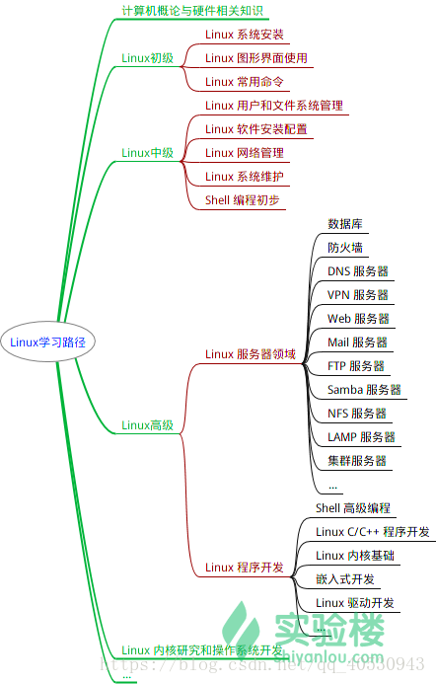

 | 原文链接：https://blog.csdn.net/qq_40530943/article/details/82349167

Linux和Windows有哪些不同：
 | 1. 免费与收费
 | 最新正版 Windows 10，需要付费购买；
 | Linux 免费或少许费用。
 | 2. 软件与支持
 | Windows 平台：数量和质量的优势，不过大部分为收费软件；由微软官方提供重要支持和服务；
 | Linux 平台：大都为开源自由软件，用户可以修改定制和再发布，由于基本免费没有资金支持，部分软件质量和体验欠缺；由全球所有的 Linux 开发者和自由软件社区提供支持。
 | 3. 安全性
 | Windows 平台：三天两头打补丁安装系统安全更新，还是会中病毒木马；
 | Linux 平台：要说 Linux 没有安全问题，那当然是不可能的，这一点仁者见仁智者见智，相对来说肯定比 Windows 平台要更加安全，使用 Linux 你也不用装某杀毒、某毒霸。
 | 4. 使用习惯
 | Windows：普通用户基本都是纯图形界面下操作使用，依靠鼠标和键盘完成一切操作，用户上手容易，入门简单；
 | Linux：兼具图形界面操作（需要使用带有桌面环境的发行版）和完全的命令行操作，可以只用键盘完成一切操作，新手入门较困难，需要一些学习和指导（这正是我们要做的事情），一旦熟练之后效率极高。
 | 5. 可定制性
 | Windows：这些年之前算是全封闭的，系统可定制性很差；
 | Linux：你想怎么做就怎么做，Windows 能做到得它都能，Windows 做不到的，它也能。
 | 6. 应用范畴
 | 或许你之前不知道 Linux ，要知道，你之前在 Windows 使用百度、谷歌，上淘宝，聊 QQ 时，支撑这些软件和服务的，是后台成千上万的 Linux 服务器主机，它们时时刻刻都在忙碌地进行着数据处理和运算，
 | 可以说世界上大部分软件和服务都是运行在 Linux 之上的。
 | 7. Windows 没有的
 | 稳定的系统
 | 安全性和漏洞的快速修补
 | 多用户
 | 用户和用户组的规划
 | 相对较少的系统资源占用
 | 可定制裁剪，移植到嵌入式平台（如安卓设备）
 | 可选择的多种图形用户界面（如 GNOME，KDE）
 | 8. Linux 没有的
 | 特定的支持厂商
 | 足够的游戏娱乐支持度
 | 足够的专业软件支持度

linux下打开对外开放端口号
 | 第一种方式
 | （1）查看对外开放的端口状态
 | 查询已开放的端口 netstat -ntulp | grep 端口号：可以具体查看某一个端口号
 | 查询指定端口是否已开 firewall-cmd --query-port=666/tcp
 | 提示 yes，表示开启；no表示未开启。

 | （2）查看防火墙状态
 | 查看防火墙状态 systemctl status firewalld
 | 开启防火墙 systemctl start firewalld
 | 关闭防火墙 systemctl stop firewalld
 | 开启防火墙 service firewalld start
 | 若遇到无法开启
 | 先用：systemctl unmask firewalld.service
 | 然后：systemctl start firewalld.service

 | （3）对外开发端口
 | 查看想开的端口是否已开：firewall-cmd --query-port=6379/tcp
 | 添加指定需要开放的端口：firewall-cmd --add-port=123/tcp --permanent
 | 重载入添加的端口：firewall-cmd --reload
 | 查询指定端口是否开启成功：firewall-cmd --query-port=123/tcp

 | 移除指定端口：firewall-cmd --permanent --remove-port=123/tcp

 | 第二种方式
 | 安装iptables-services ： yum install iptables-services
 | 进入下面目录进行修改： /etc/sysconfig/iptables
 | linux系统的端口设置在/etc/sysconfig/iptables文件中配置。使用编辑器打开该文件修改。

命令1
常用命令
 | su root |  |  | #切换用户的命令是su(switch user)
 | hostnamectl status |  |  | #查看当前主机的信息
 | hostnamectl set-hostname linuxprobe |  |  | #设置当前主机的名称
 | free -m |  |  | #查看linux内存使用情况
 | sysctl --system |  |  | # 让配置生效
 | tee [-ai][--help][--version][文件...] |  |  | #从标准输入设备读取数据，将其内容输出到标准输出设备，同时保存成文件
 | ping mysql|tee ping.log |  |  | #将命令的输出重定向到文件
 | cat file1 file2 > file |  |  | #将几个文件合并为一个文件
 | cat filename |  |  | #一次显示整个文件
 | cat > filename |  |  | #从键盘创建一个文件
 | cat<<EOF |  |  | #以EOF输入字符为标准输入结束
 | cat << EOF >> test.sh 内容 EOF |  |  | #将内容追加到 test.sh 的后面，不会覆盖掉原有的内容
 | cat > test.sh << EOF 内容 EOF |  |  | 同上

cat <<EOF与cat <<-EOF的区别
 | 如果重定向的操作符是<<-，那么分界符（EOF）所在行的开头部分的制表符（Tab）都将被去除。
 | 在我们使用cat <<EOF时，我们输入完成后，需要在一个新的一行输入EOF结束stdin的输入。EOF必须顶行写，前面不能用制表符或者空格
 | 如果结束分解符EOF前有制表符或者空格，则EOF不会被当做结束分界符，只会继续被当做stdin来输入。
 | 而<<-就是为了解决这一问题，即即使最后的EOF前面有多个制表符和空格，但仍然会被当做结束分界符，表示stdin的结束。

给普通用户增加sudo权限：
 | sudo命令可以让你以root身份执行命令，来完成一些我们这个帐号完成不了的任务。
 | 其实并非所有用户都能够执行sudo，因为有权限的用户都在/etc/sudoers
 | vim /etc/sudoers

 | root ALL=(ALL) ALL # 系统默认
 | user1 ALL=(ALL) ALL # user1 可以使用最高权限 需要输入用户密码
 | user2 ALL=(ALL) NOPASSWD : ALL # user2 可以使用最高权限 不需要输入用户密码

 | # 如果设置用户组前面加 %
 | %group1 ALL=(ALL) ALL # 用户组group1下所有用户可以使用最高权限
 | 由于/etc/sudoers文件是只读文件，所以保存时使用 !
 | :w! # 保存
 | :wq! # 保存并退出
 | 可以使用cat查看一下是否文件已保存
 | cat /etc/sudoers
 | 切换为hui用户
 | su hui

安装Redis示例：
 | 下载解压并编译
 | sudo wget https://download.redis.io/releases/redis-6.2.6.tar.gz
 | sudo tar xzf redis-6.2.6.tar.gz
 | cd redis-6.2.6
 | sudo make
 | 运行服务端
 | src/redis-server
 | 打开另外一个终端，进入命令行模式
 | src/redis-cli

Linux常用命令
 | 一、基本命令
 | 1.1 关机和重启
 | 关机
 | shutdown -h now 立刻关机
 | shutdown -h 5 5分钟后关机
 | poweroff 立刻关机
 | 重启
 | shutdown -r now 立刻重启
 | shutdown -r 5 5分钟后重启
 | reboot 立刻重启

 | 1.2 帮助命令
 | --help命令
 | shutdown --help：
 | ifconfig --help：查看网卡信息

 | man命令（命令说明书）
 | man shutdown
 | 注意：man shutdown打开命令说明书之后，使用按键q退出

 | 二、目录操作命令
 | 2.1 目录切换 cd
 | 命令：cd 目录

 | cd / 切换到根目录
 | cd /usr 切换到根目录下的usr目录
 | cd ../ 切换到上一级目录 或者 cd ..
 | cd ~ 切换到home目录
 | cd - 切换到上次访问的目录

 | 2.2 目录查看 ls [-al]
 | 命令：ls [-al]

 | ls 查看当前目录下的所有目录和文件
 | ls -a 查看当前目录下的所有目录和文件（包括隐藏的文件）
 | ls -l 或 ll 列表查看当前目录下的所有目录和文件（列表查看，显示更多信息）
 | ls /dir 查看指定目录下的所有目录和文件 如：ls /usr

 | 2.3 目录操作【增，删，改，查】
 | 2.3.1 创建目录【增】 mkdir
 | 命令：mkdir 目录

 | mkdir aaa 在当前目录下创建一个名为aaa的目录
 | mkdir /usr/aaa 在指定目录下创建一个名为aaa的目录

 | 2.3.2 删除目录或文件【删】rm
 | 命令：rm [-rf] 目录

 | 删除文件：
 | rm 文件 删除当前目录下的文件
 | rm -f 文件 删除当前目录的的文件（不询问）

 | 删除目录：
 | rm -r aaa 递归删除当前目录下的aaa目录
 | rm -rf aaa 递归删除当前目录下的aaa目录（不询问）

 | 全部删除：
 | rm -rf * 将当前目录下的所有目录和文件全部删除
 | rm -rf /* 【自杀命令！慎用！慎用！慎用！】将根目录下的所有文件全部删除

 | 注意：rm不仅可以删除目录，也可以删除其他文件或压缩包，为了方便大家的记忆，无论删除任何目录或文件，都直接使用 rm -rf 目录/文件/压缩包

 | 2.3.3 目录修改【改】mv 和 cp
 | 一、重命名目录
 | 命令：mv 当前目录 新目录
 | 例如：mv aaa bbb 将目录aaa改为bbb
 | 注意：mv的语法不仅可以对目录进行重命名而且也可以对各种文件，压缩包等进行 重命名的操作

 | 二、剪切目录
 | 命令：mv 目录名称 目录的新位置
 | 示例：将/usr/tmp目录下的aaa目录剪切到 /usr目录下面 mv /usr/tmp/aaa /usr
 | 注意：mv语法不仅可以对目录进行剪切操作，对文件和压缩包等都可执行剪切操作

 | 三、拷贝目录
 | 命令：cp -r 目录名称 目录拷贝的目标位置 -r代表递归
 | 示例：将/usr/tmp目录下的aaa目录复制到 /usr目录下面 cp /usr/tmp/aaa /usr
 | 注意：cp命令不仅可以拷贝目录还可以拷贝文件，压缩包等，拷贝文件和压缩包时不 用写-r递归

 | 2.3.4 搜索目录【查】find
 | 命令：find 目录 参数 文件名称
 | 示例：find /usr/tmp -name 'a*' 查找/usr/tmp目录下的所有以a开头的目录或文件

 | 三、文件操作命令
 | 3.1 文件操作【增，删，改，查】
 | 3.1.1 新建文件【增】touch
 | 命令：touch 文件名
 | 示例：在当前目录创建一个名为aa.txt的文件 touch aa.txt

 | 3.1.2 删除文件 【删】 rm
 | 命令：rm -rf 文件名

 | 3.1.3 修改文件【改】 vi或vim
 | 【vi编辑器的3种模式】
 | 基本上vi可以分为三种状态，分别是命令模式（command mode）、插入模式（Insert mode）和底行模式（last line mode），各模式的功能区分如下：
 | 1) 命令行模式command mode）
 | 控制屏幕光标的移动，字符、字或行的删除，查找，移动复制某区段及进入Insert mode下，或者到 last line mode。
 | 命令行模式下的常用命令：
 | 【1】控制光标移动：↑，↓，j
 | 【2】删除当前行：dd
 | 【3】查找：/字符
 | 【4】进入编辑模式：i o a
 | 【5】进入底行模式：:

 | 2) 编辑模式（Insert mode）
 | 只有在Insert mode下，才可以做文字输入，按「ESC」键可回到命令行模式。
 | 编辑模式下常用命令：
 | 【1】ESC 退出编辑模式到命令行模式；

 | 3) 底行模式（last line mode）
 | 将文件保存或退出vi，也可以设置编辑环境，如寻找字符串、列出行号……等。
 | 底行模式下常用命令：
 | 【1】退出编辑： :q
 | 【2】强制退出： :q!
 | 【3】保存并退出： :wq

 | 打开文件
 | 命令：vi 文件名
 | 示例：打开当前目录下的aa.txt文件 vi aa.txt 或者 vim aa.txt
 | 注意：使用vi编辑器打开文件后，并不能编辑，因为此时处于命令模式，点击键盘i/a/o进入编辑模式。

 | 编辑文件
 | 使用vi编辑器打开文件后点击按键：i ，a或者o即可进入编辑模式。
 | i:在光标所在字符前开始插入
 | a:在光标所在字符后开始插入
 | o:在光标所在行的下面另起一新行插入

 | 保存或者取消编辑
 | 保存文件：
 | 第一步：ESC 进入命令行模式
 | 第二步：: 进入底行模式
 | 第三步：wq 保存并退出编辑

 | 取消编辑：
 | 第一步：ESC 进入命令行模式
 | 第二步：: 进入底行模式
 | 第三步：q! 撤销本次修改并退出编辑

 | 3.1.4 文件的查看【查】
 | 文件的查看命令：cat/more/less/tail
 | cat：看最后一屏
 | 示例：使用cat查看/etc/sudo.conf文件，只能显示最后一屏内容
 | cat sudo.conf

 | more：百分比显示
 | 示例：使用more查看/etc/sudo.conf文件，可以显示百分比，回车可以向下一行，空格可以向下一页，q可以退出查看
 | more sudo.conf

 | less：翻页查看
 | 示例：使用less查看/etc/sudo.conf文件，可以使用键盘上的PgUp和PgDn向上 和向下翻页，q结束查看
 | less sudo.conf

 | tail：指定行数或者动态查看
 | 示例：使用tail -10 查看/etc/sudo.conf文件的后10行，Ctrl+C结束
 | tail -10 sudo.conf

 | 3.2 权限修改
 | rwx：r代表可读，w代表可写，x代表该文件是一个可执行文件，如果rwx任意位置变为-则代表不可读或不可写或不可执行文件。
 | 示例：给aaa.txt文件权限改为可执行文件权限，aaa.txt文件的权限是-rw-------

 | 第一位：-就代表是文件，d代表是文件夹
 | 第一段（3位）：代表拥有者的权限
 | 第二段（3位）：代表拥有者所在的组，组员的权限
 | 第三段（最后3位）：代表的是其他用户的权限

 | 命令：chmod +x aaa.txt |  |  | 421 421 421
 | 或者采用8421法：r=4,w=2,x=1 |  |  | - rw- --- ---
 | 命令：chmod 100 aaa.txt

 | 四、压缩文件操作
 | 4.1 打包和压缩
 | Windows的压缩文件的扩展名 .zip/.rar
 | linux中的打包文件：aa.tar
 | linux中的压缩文件：bb.gz
 | linux中打包并压缩的文件：.tar.gz

 | Linux中的打包文件一般是以.tar结尾的，压缩的命令一般是以.gz结尾的。
 | 而一般情况下打包和压缩是一起进行的，打包并压缩后的文件的后缀名一般.tar.gz。

 | 命令：tar -zcvf 打包压缩后的文件名 要打包的文件
 | 其中：z：调用gzip压缩命令进行压缩
 | c：打包文件
 | v：显示运行过程
 | f：指定文件名

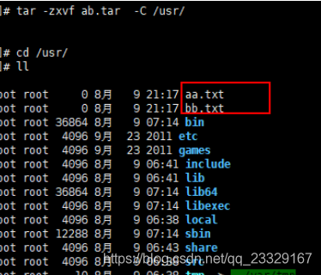
 | 示例：打包并压缩/usr/tmp 下的所有文件 压缩后的压缩包指定名称为xxx.tar
 | tar -zcvf ab.tar aa.txt bb.txt
 | 或：tar -zcvf ab.tar *
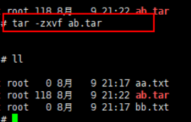
 | 4.2 解压
 | 命令：tar [-zxvf] 压缩文件
 | 其中：x：代表解压
 | 示例：将/usr/tmp 下的ab.tar解压到当前目录下
 | tar -zxvf ab.tar

 | 示例：将/usr/tmp 下的ab.tar解压到根目录/usr下
 | tar -xvf ab.tar -C /usr------C代表指定解压的位置

 | 五、查找命令
 | 5.1 grep
 | grep命令是一种强大的文本搜索工具
 | 使用实例：
 | ps -ef | grep sshd 查找指定ssh服务进程
 | ps -ef | grep sshd | grep -v grep 查找指定服务进程，排除gerp身
 | ps -ef | grep sshd -c 查找指定进程个数
 | 5.2 find
 | find命令在目录结构中搜索文件，并对搜索结果执行指定的操作。
 | find 默认搜索当前目录及其子目录，并且不过滤任何结果（也就是返回所有文件），将它们全都显示在屏幕上。

 | 使用实例：
 | find . -name "*.log" -ls 在当前目录查找以.log结尾的文件，并显示详细信息。
 | find /root/ -perm 600 查找/root/目录下权限为600的文件
 | find . -type f -name "*.log" 查找当目录，以.log结尾的普通文件
 | find . -type d | sort 查找当前所有目录并排序
 | find . -size +100M 查找当前目录大于100M的文件
 | 5.3 locate
 | locate 让使用者可以很快速的搜寻某个路径。默认每天自动更新一次，所以使用locate 命令查不到最新变动过的文件。为了避免这种情况，可以在使用locate之前，先使用updatedb命令，
 | 手动更新数据库。如果数据库中没有查询的数据，则会报出locate: can not stat () `/var/lib/mlocate/mlocate.db': No such file or directory该错误！updatedb即可！
 | yum -y install mlocate 如果是精简版CentOS系统需要安装locate命令

 | 使用实例：
 | updatedb
 | locate /etc/sh 搜索etc目录下所有以sh开头的文件
 | locate pwd 查找和pwd相关的所有文件
 | 5.4 whereis
 | whereis命令是定位可执行文件、源代码文件、帮助文件在文件系统中的位置。这些文件的属性应属于原始代码，二进制文件，或是帮助文件。
 | 使用实例：
 | whereis ls 将和ls文件相关的文件都查找出来
 | 5.5 which
 | which命令的作用是在PATH变量指定的路径中，搜索某个系统命令的位置，并且返回第一个搜索结果。
 | 使用实例：
 | which pwd 查找pwd命令所在路径
 | which java 查找path中java的路径

 | 六、su、sudo
 | 6.1 su
 | su用于用户之间的切换。但是切换前的用户依然保持登录状态。如果是root 向普通或虚拟用户切换不需要密码，反之普通用户切换到其它任何用户都需要密码验证。

 | su test:切换到test用户，但是路径还是/root目录
 | su - test : 切换到test用户，路径变成了/home/test
 | su : 切换到root用户，但是路径还是原来的路径
 | su - : 切换到root用户，并且路径是/root
 | su不足：如果某个用户需要使用root权限、则必须要把root密码告诉此用户。
 | 退出返回之前的用户：exit

 | 6.2 sudo
 | sudo是为所有想使用root权限的普通用户设计的。可以让普通用户具有临时使用root权限的权利。只需输入自己账户的密码即可。

 | 进入sudo配置文件命令：
 | vi /etc/sudoers或者visudo
 | 案例：
 | 允许hadoop用户以root身份执行各种应用命令，需要输入hadoop用户的密码。
 | hadoop ALL=(ALL) ALL
 | 案例：
 | 只允许hadoop用户以root身份执行ls 、cat命令，并且执行时候免输入密码。
 | 配置文件中：
 | hadoop ALL=NOPASSWD: /bin/ls, /bin/cat

 | 七、系统服务
 | service iptables status --查看iptables服务的状态
 | service iptables start --开启iptables服务
 | service iptables stop --停止iptables服务
 | service iptables restart --重启iptables服务

 | chkconfig iptables off --关闭iptables服务的开机自启动
 | chkconfig iptables on --开启iptables服务的开机自启动

 | 八、网络管理
 | 8.1 主机名配置
 | vi /etc/sysconfig/network
 | NETWORKING=yes
 | HOSTNAME=node1
 | 8.2 IP 地址配置
 | vi /etc/sysconfig/network-scripts/ifcfg-eth0
 | 8.3 域名映射
 | /etc/hosts文件用于在通过主机名进行访问时做ip地址解析之用。所以，你想访问一个什么样的主机名，就需要把这个主机名和它对应的ip地址。

 | vi /etc/hosts
 | #### 在最后加上
 | 192.168.52.201 node1
 | 192.168.52.202 node2
 | 192.168.52.203 node3

 | 九、定时任务指令crontab 配置
 | crontab是Unix和Linux用于设置定时任务的指令。通过crontab命令，可以在固定间隔时间,执行指定的系统指令或shell脚本。时间间隔的单位可以是分钟、小时、日、月、周及以上的任意组合。
 | crontab安装：
 | yum install crontabs
 | 服务操作说明：
 | service crond start ## 启动服务
 | service crond stop ## 关闭服务
 | service crond restart ## 重启服务
 | 9.1 命令格式
 | crontab [-u user] file
 | crontab [-u user] [ -e | -l | -r ]
 | 参数说明：
 | -u user:用来设定某个用户的crontab服务
 | file：file是命令文件的名字,表示将file做为crontab的任务列表文件并载入crontab。
 | -e:编辑某个用户的crontab文件内容。如果不指定用户,则表示编辑当前用户的crontab文件。
 | -l:显示某个用户的crontab文件内容。如果不指定用户,则表示显示当前用户的crontab文件内容。
 | -'r':删除定时任务配置,从/var/spool/cron目录中删除某个用户的crontab文件，如果不指定用户，则默认删除当前用户的crontab文件。
 | 命令示例：
 | crontab file [-u user] ## 用指定的文件替代目前的crontab
 | crontab -l [-u user] ## 列出用户目前的crontab
 | crontab -e [-u user] ## 编辑用户目前的crontab
 | 9.2 配置说明、实例
 | 命令：* * * * * command
 | 解释：分 时 日 月 周 命令
 | 第1列表示分钟1～59 每分钟用*或者 */1表示
 | 第2列表示小时0～23（0表示0点）
 | 第3列表示日期1～31
 | 第4列表示月份1～12
 | 第5列标识号星期0～6（0表示星期天）
 | 第6列要运行的命令
 | 配置实例：
 | 先打开定时任务所在的文件：
 | crontab -e

 | 每分钟执行一次date命令
 | */1 * * * * date >> /root/date.txt

 | 每晚的21:30重启apache。
 | 30 21 * * * service httpd restart

 | 每月1、10、22日的4 : 45重启apache。
 | 45 4 1,10,22 * * service httpd restart

 | 每周六、周日的1 : 10重启apache。
 | 10 1 * * 6,0 service httpd restart

 | 每天18 : 00至23 : 00之间每隔30分钟重启apache。
 | 0,30 18-23 * * * service httpd restart
 | 晚上11点到早上7点之间，每隔一小时重启apache
 | * 23-7/1 * * * service httpd restart

 | 十、其他命令
 | 10.1 查看当前目录：pwd
 | 命令：pwd 查看当前目录路径

 | 10.2 查看进程：ps -ef
 | 命令：ps -ef 查看所有正在运行的进程

 | 10.3 结束进程：kill
 | 命令：kill pid 或者 kill -9 pid(强制杀死进程) pid:进程号

 | 10.4 网络通信命令：
 | ifconfig：查看网卡信息
 | 命令：ifconfig 或 ifconfig | more

 | ping：查看与某台机器的连接情况
 | 命令：ping ip

 | netstat -an：查看当前系统端口
 | 命令：netstat -an

 | 搜索指定端口
 | 命令：netstat -an | grep 8080

 | 10.5 配置网络
 | 命令：setup

 | 10.6 重启网络
 | 命令：service network restart

 | 10.7 切换用户
 | 命令：su - 用户名

 | 10.8 关闭防火墙
 | 命令：chkconfig iptables off

 | 或者：
 | iptables -L;
 | iptables -F;
 | service iptables stop
 | 10.9 修改文件权限
 | 命令：chmod 777

 | 10.10 清屏
 | 命令：ctrl + l

 | 10.11 vi模式下快捷键
 | esc后:
 | 保存并退出快捷键：shift+z+z
 | 光标跳到最后一行快捷键：shift+g
 | 删除一行：dd
 | 复制一行内容：y+y
 | 粘贴复制的内容：p

 | 十一、Linux项目部署
 | 11.1 安装jdk1.8
 | 先卸载open-jdk
 | java -version
 | rpm -qa | grep java

 | rpm -e --nodeps java-1.7.0-openjdk-1.7.0.45-2.4.3.3.el6.x86_64
 | rpm -e --nodeps java-1.6.0-openjdk-1.6.0.0-1.66.1.13.0.el6.x86_64

 | 开始安装：
 | mkdir /usr/local/src/java
 | rz 上传jdk tar包
 | tar -zxvf jdk-8u181-linux-x64.tar.gz

 | yum install glibc.i686

 | 配置环境变量：
 | vi /etc/profile

 | 在末尾行添加
 | #set java environment
 | JAVA_HOME=/usr/local/src/jdk8/jdk1.8.0_181
 | CLASSPATH=.:$JAVA_HOME/lib.tools.jar
 | PATH=$JAVA_HOME/bin:$PATH
 | export JAVA_HOME CLASSPATH PATH

 | 保存退出
 | source /etc/profile 使更改的配置立即生效
 | java -version 查看JDK版本信息，如果显示出1.8证明成功

 | 11.2 安装MySQL5.6
 | 11.2.1 上传MySQL5.6的tar包
 | 创建目录：mkdir /usr/local/src/mysql5.6
 | 上传：MySQL-5.6.34-1.rhel5.x86_64.rpm-bundle.tar 到上面的目录中

 | 11.2.2 安装
 | 第一步：解压
 | 命令：tar -xvf MySQL-5.6.34-1.rhel5.x86_64.rpm-bundle.tar

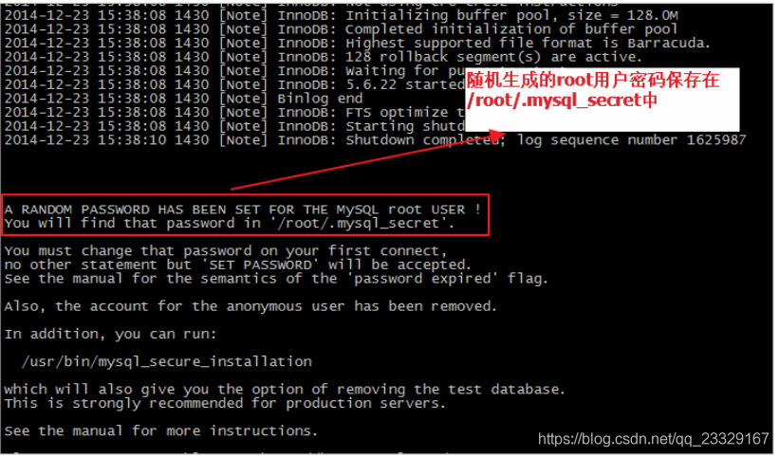
 | 第二步：检测是否已经安装了mysql
 | 命令：rpm -qa | grep mysql
 | 如果已经安装了，将其卸载，如：
 | rpm -e --nodeps mysql-libs-5.1.71-1.el6.x86_64

 | 第三步：安装MySQL的服务端
 | 命令：rpm -ivh MySQL-server-5.6.34-1.rhel5.x86_64.rpm

 | 第四步：安装MySQL的客户端
 | 命令：rpm -ivh MySQL-client-5.6.34-1.rhel5.x86_64.rpm

 | 第五步：查看MySQL服务运行状态
 | 命令：service mysql status

 | 第六步：启动MySQL服务
 | 命令：service mysql start

 | 第七步：使用root账号登录mysql
 | 在安装mysql server时有句提示（如右图）：
 | 注意：这个密码是不安全的，所有需要修改初始密码。

 | 使用密码登录mysql账号：mysql -uroot -p
 | 修改root密码：SET PASSWORD = PASSWORD('root');
 | 11.2.3 开机自动启动设置
 | 加入到系统服务：
 | chkconfig --add mysql

 | 自动启动：
 | chkconfig mysql on

 | 查询列表：
 | chkconfig

 | 说明：都没关闭（off）时是没有自动启动。

 | 11.2.4 开启远程访问
 | 登录：
 | mysql -uroot –proot
 | 设置远程访问（使用root密码）：
 | grant all privileges on *.* to 'root' @'%' identified by 'root';
 | flush privileges;

 | 退出mysql，在centos环境下打开3306防火墙
 | /sbin/iptables -I INPUT -p tcp --dport 3306 -j ACCEPT
 | /etc/rc.d/init.d/iptables save
 | /etc/init.d/iptables status

 | 11.3 安装tomcat部署项目
 | 准备工作：将web项目打成war包，改名为ROOT.war
 | 11.3.1 创建ucenter用户
 | 一般情况下，发布应用程序都不是使用root用户的，需要创建一个普通用户来发布程序；
 | 创建ucenter用户：
 | useradd -d /ucenter ucenter
 | 设置密码：
 | passwd ucenter （密码 ucenter）
 | 切换用户：
 | su - ucenter

 | 11.3.2 安装Tomcat
 | tomcat只要解压就可以使用。

 | 1、创建web目录
 | mkdir /ucenter/web
 | 2、上传apache-tomcat-7.0.57.tar.gz
 | 3、解压：
 | tar -xvf apache-tomcat-7.0.57.tar.gz
 | 4、重命名：
 | mv apache-tomcat-7.0.57 itcast-usermanage
 | 5、启动tomcat：
 | cd itcast-usermanage/bin/
 | ./startup.sh 或者 sh startup.sh
 | 6、查看日志：
 | tail -f ../logs/catalina.out
 | 7、查看效果
 | http://192.168.0.160:8080/
 | 发现无法访问：


 | 8、防火墙打开 8080 端口
 | /sbin/iptables -I INPUT -p tcp --dport 8080 -j ACCEPT
 | /etc/rc.d/init.d/iptables save

 | 9、安装成功
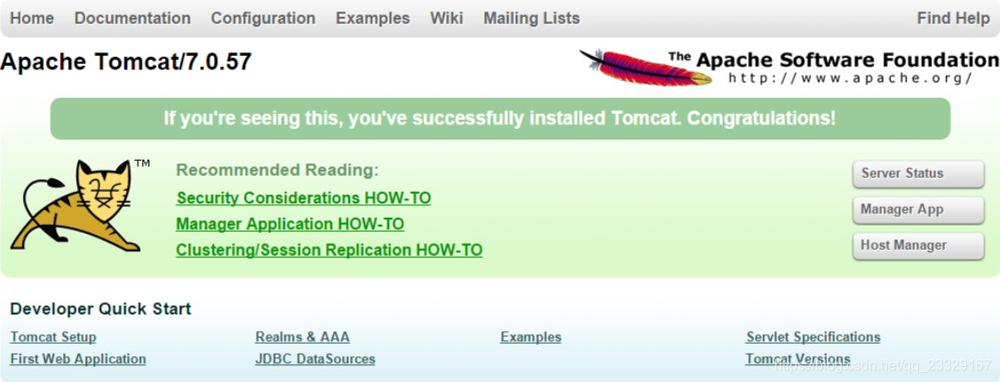

 | 11.3.3 部署用户管理项目
 | 1、上传usermanage.sql和ROOT.war到/ucenter/web

 | 2、执行数据库脚本
 | cat user_manager.sql | mysql -uroot -p123456

 | 3、部署web程序
 | 3.1 删除webapps下的所有文件
 | cd /ucenter/web/usermanage/webapps
 | rm -rf *

 | 3.2 拷贝ROOT.war到webapps
 | cp /ucenter/web/ROOT.war .

 | 3.3 重新启动tomcat
 | cd ../bin/
 | sh startup.sh && tail -f ../logs/catalina.out

 | 3.4 启动浏览器测试
 | 注意事项：Centos环境下部署项目中文乱码问题解决方案
 | 今天在一台新的CentOS机器上使用c3p0连接池操作mysql数据库出现中文乱码问题，具体表现为：查询时无中文乱码问题，写数据时中文乱码，查看了机器上数据库字符集也是UTF8，
 | 应该不会出现中文乱码才对，最后在c3p0配置文件中 jdbcUrl后加上：?useUnicode=true&characterEncoding=UTF8 中文就不会乱码了。

 | 【C3P0配置文件】
 | <?xml version="1.0" encoding="UTF-8"?>
 | <c3p0-config>
 | <default-config>
 | <property name="driverClass">com.mysql.jdbc.Driver</property>
 |  | <property name="jdbcUrl">jdbc:mysql://localhost:3306/user_manager_yun6?useUnicode=true&amp;characterEncoding=UTF8 </property>
 |  | <property name="user">root</property>
 |  | <property name="password">root</property>
 |  | <property name="acquireIncrement">2</property>
 |  | <property name="initialPoolSize">5</property>
 |  | <property name="minPoolSize">1</property>
 |  | <property name="maxPoolSize">5</property>
 | </default-config>
 | </c3p0-config>

 | 11.4 Linux下使用FastDFS
 | 相关的安装包我打包到云盘上了，链接：https://pan.baidu.com/s/13NDYYil4mgLhkb5CYsc2Ww 提取码：66tn
 | 单节点FastDFS
 | 整个安装过程非常复杂，很容易出错，建议进行多次备份。
 | 我们这里不打算安装多台虚拟机，因此会把tracker和storage都安装在一起。

 | 11.4.1 安装gcc
 | GCC用来对C语言代码进行编译运行，使用yum命令安装：
 | yum -y install gcc
 | 后面会用到解压命令（unzip），所以这里可以用yum把unzip 也装一下
 | yum install -y unzip zip
 | 11.4.2 安装libevent
 | yum -y install libevent
 | 11.4.3 安装libfastcommon-master
 | 解压刚刚上传的libfastcommon-master.zip
 | unzip libfastcommon-master.zip

 | 进入解压完成的目录
 | cd libfastcommon-master

 | 编译并且安装：
 | ./make.sh
 | ./make.sh install

 | 11.4.4 安装fastdfs
 | tar -zxvf FastDFS_v5.08.tar.gz
 | cd FastDFS
 | ./make.sh
 | ./make.sh install
 | 如果安装成功，会看到/etc/init.d/下看到提供的脚本文件：
 | ll /etc/init.d/ | grep fdfs
 | fdfs_trackerd 是tracker启动脚本
 | fdfs_storaged 是storage启动脚本
 | 能够在 /etc/fdfs/ 目录下看到默认的配置文件模板：
 | ll /etc/fdfs/
 | tarcker.conf.sample 是tracker的配置文件模板
 | storage.conf.sample 是storage的配置文件模板
 | client.conf.sample 是客户端的配置文件模板

 | 11.4.5 配置并启动tracker服务
 | 1）首先将模板文件复制
 | cp /etc/fdfs/tracker.conf.sample /etc/fdfs/tracker.conf
 | 2）修改复制后的配置文件：
 | vim /etc/fdfs/tracker.conf
 | # 修改的内容如下：
 | base_path=/项目名/tracker # 存储日志和数据的根目录
 | 3）新建目录：
 | mkdir -p /项目名/tracker
 | 注意：关闭防火墙：
 | chkconfig iptables off
 | 4）启动和停止
 | service fdfs_trackerd start # 启动fdfs_trackerd服务，停止用stop
 | 检查FastDFS Tracker Server是否启动成功：
 | ps -ef | grep fdfs_trackerd
 | 设置tracker服务开机启动:
 | chkconfig fdfs_trackerd on
 | 11.4.6 配置并启动storage服务
 | 1）首先将模板文件复制
 | cp /etc/fdfs/storage.conf.sample /etc/fdfs/storage.conf
 | 2）修改复制后的配置文件：
 | vim /etc/fdfs/storage.conf
 | # 修改的内容如下:
 | base_path=/项目名/storage # 数据和日志文件存储根目录
 | store_path0=/项目名/storage # 第一个存储目录
 | tracker_server=192.168.56.101:22122 # tracker服务器IP和端口
 | 3）新建目录：
 | mkdir -p /项目名/storage
 | 注意关闭防火墙： chkconfig iptables off

 | 4）启动和停止
 | service fdfs_storaged start # 启动fdfs_storaged服务，停止用stop
 | 设置storage服务开机启动：
 | chkconfig fdfs_storaged on
 | ps -ef | grep fdfs

 | 11.5 安装fastdfs-nginx-module
 | 11.5.1 解压
 | tar -zxvf fastdfs-nginx-module_v1.16.tar.gz
 | 11.5.2 修改config
 | 1）进入src目录

 | cd fastdfs-nginx-module/src/
 | 2）编辑config

 | vim config
 | 使用以下底行命令：

 | :%s+/usr/local/+/usr/+g
 | 将所有的/usr/local替换为 /usr，这个才是正确的目录:

 | 11.5.3 配置nginx与FastDFS关联配置文件
 | 复制 fastdfs-nginx-module 源码中的配置文件到/etc/fdfs 目录， 并修改

 | cp /usr/local/项目名/fastdfs-nginx-module/src/mod_fastdfs.conf /etc/fdfs/

 | vi /etc/fdfs/mod_fastdfs.conf
 | 修改以下配置：

 | connect_timeout=10 # 客户端访问文件连接超时时长（单位：秒）

 | tracker_server=192.168.56.101:22122 # tracker服务IP和端口

 | url_have_group_name=true # 访问链接前缀加上组名

 | store_path0=/leyou/storage # 文件存储路径
 | 复制 FastDFS 的部分配置文件到/etc/fdfs 目录
 | cd /usr/local/项目名/FastDFS/conf/
 | cp http.conf mime.types /etc/fdfs/

 | 11.6 安装Nginx的插件
 | 11.6.1 如果没有安装过nginx
 | 1、安装nginx的依赖库

 | yum -y install gcc pcre pcre-devel zlib zlib-devel openssl openssl-devel
 | 2、解压安装包

 | tar -zxvf nginx-1.10.0.tar.gz

 | 3、配置nginx安装包，并指定fastdfs-nginx-model

 | cd nginx-1.10.0

 | ./configure --prefix=/opt/nginx --sbin-path=/usr/bin/nginx --add-module=/usr/local/leyou/fastdfs-nginx-module/src
 | 注意：在执行./configure配置nginx参数的时候，需要将fastdfs-nginx-moudle源码作为模块编译进去。

 | 4、编译并安装

 | make && make install
 | 11.6.2 如果已经安装过nginx
 | 1、 进入nginx目录：

 | cd /usr/local/项目名/nginx-1.10.0/
 | 2、 配置FastDFS 模块

 | ./configure --prefix=/opt/nginx --sbin-path=/usr/bin/nginx --add-module=/usr/local/项目名/fastdfs-nginx-module/src
 | 注意：这次配置时，要添加fastdfs-nginx-moudle模块

 | 3、编译，注意，这次不要安装（install）

 | make
 | 4、替换nginx二进制文件:

 | 备份：

 | mv /usr/bin/nginx /usr/bin/nginx-bak
 | 用新编译的nginx启动文件替代原来的：

 | cp objs/nginx /usr/bin/
 | 11.6.3 启动nginx
 | 配置nginx整合fastdfs-module模块

 | 我们需要修改nginx配置文件，在/opt/nginx/config/nginx.conf文件中：

 | vim /opt/nginx/conf/nginx.conf
 | 将文件中，原来的server 80{ ...} 部分代码替换为如下代码：

 | server {
 | listen 80;
 | server_name image.项目名.com;
 |  | # 监听域名中带有group的，交给FastDFS模块处理
 | location ~/group([0-9])/ {
 | ngx_fastdfs_module;
 | }
 | location / {
 | root html;
 | index index.html index.htm;
 | }
 | error_page 500 502 503 504 /50x.html;
 | location = /50x.html {
 | root html;
 | }
 | }
 | 启动nginx：

 | nginx | # 启动nginx

 | nginx -s stop |  | # 停止nginx

 | nginx -s reload |  | # 重新载入配置文件
 | # 可通过ps -ef | grep nginx查看nginx是否已启动成功

 | 11.6.4 设置nginx开机启动
 | 创建一个开机启动的脚本：

 | vim /etc/init.d/nginx
 | 添加以下内容：

 | #!/bin/sh
 | #
 | # nginx - this script starts and stops the nginx daemon
 | #
 | # chkconfig: - 85 15
 | # description: NGINX is an HTTP(S) server, HTTP(S) reverse \
 | # proxy and IMAP/POP3 proxy server
 | # processname: nginx
 | # config: /etc/nginx/nginx.conf
 | # config: /etc/sysconfig/nginx
 | # pidfile: /var/run/nginx.pid

 | # Source function library.
 | . /etc/rc.d/init.d/functions

 | # Source networking configuration.
 | . /etc/sysconfig/network

 | # Check that networking is up.
 | [ "$NETWORKING" = "no" ] && exit 0

 | nginx="/usr/bin/nginx"
 | prog=$(basename $nginx)

 | NGINX_CONF_FILE="/opt/nginx/conf/nginx.conf"

 | [ -f /etc/sysconfig/nginx ] && . /etc/sysconfig/nginx

 | lockfile=/var/lock/subsys/nginx

 | make_dirs() {
 | # make required directories
 | user=`$nginx -V 2>&1 | grep "configure arguments:.*--user=" | sed 's/[^*]*--user=\([^ ]*\).*/\1/g' -`
 | if [ -n "$user" ]; then
 | if [ -z "`grep $user /etc/passwd`" ]; then
 | useradd -M -s /bin/nologin $user
 | fi
 | options=`$nginx -V 2>&1 | grep 'configure arguments:'`
 | for opt in $options; do
 | if [ `echo $opt | grep '.*-temp-path'` ]; then
 | value=`echo $opt | cut -d "=" -f 2`
 | if [ ! -d "$value" ]; then
 | # echo "creating" $value
 | mkdir -p $value && chown -R $user $value
 | fi
 | fi
 | done
 | fi
 | }

 | start() {
 | [ -x $nginx ] || exit 5
 | [ -f $NGINX_CONF_FILE ] || exit 6
 | make_dirs
 | echo -n $"Starting $prog: "
 | daemon $nginx -c $NGINX_CONF_FILE
 | retval=$?
 | echo
 | [ $retval -eq 0 ] && touch $lockfile
 | return $retval
 | }

 | stop() {
 | echo -n $"Stopping $prog: "
 | killproc $prog -QUIT
 | retval=$?
 | echo
 | [ $retval -eq 0 ] && rm -f $lockfile
 | return $retval
 | }

 | restart() {
 | configtest || return $?
 | stop
 | sleep 1
 | start
 | }

 | reload() {
 | configtest || return $?
 | echo -n $"Reloading $prog: "
 | killproc $nginx -HUP
 | RETVAL=$?
 | echo
 | }

 | force_reload() {
 | restart
 | }

 | configtest() {
 | $nginx -t -c $NGINX_CONF_FILE
 | }

 | rh_status() {
 | status $prog
 | }

 | rh_status_q() {
 | rh_status >/dev/null 2>&1
 | }

 | case "$1" in
 | start)
 | rh_status_q && exit 0
 | $1
 | ;;
 | stop)
 | rh_status_q || exit 0
 | $1
 | ;;
 | restart|configtest)
 | $1
 | ;;
 | reload)
 | rh_status_q || exit 7
 | $1
 | ;;
 | force-reload)
 | force_reload
 | ;;
 | status)
 | rh_status
 | ;;
 | condrestart|try-restart)
 | rh_status_q || exit 0
 | ;;
 | *)
 | echo $"Usage: $0 {start|stop|status|restart|condrestart|try-restart|reload|force-reload|configtest}"
 | exit 2
 | esac
 | 修改文件权限，并加入服务列表

 | # 修改权限
 | chmod 777 /etc/init.d/nginx
 | # 添加到服务列表
 | chkconfig --add /etc/init.d/nginx
 | 设置开机启动
 | chkconfig nginx on

 | 11.7 安装Elasticsearch
 | 需要虚拟机JDK1.8及以上

 | 11.7.1 新建一个用户leyou
 | 出于安全考虑，elasticsearch默认不允许以root账号运行。

 | 创建用户：

 | useradd leyou
 | 设置密码：

 | passwd leyou
 | 切换用户：

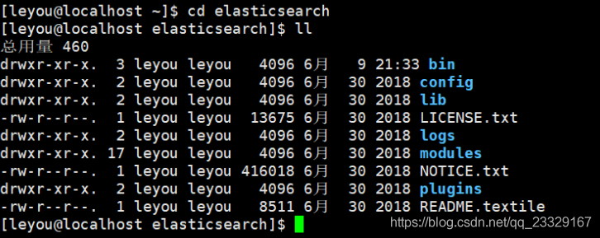
 | su - leyou
 | 11.7.2 上传安装包,并解压
 | 我们将安装包上传到：/home/leyou目录

 | 解压缩：

 | tar -zxvf elasticsearch-6.2.4.tar.gz
 | 我们把目录重命名：

 | mv elasticsearch-6.3.0/ elasticsearch

 | 进入，查看目录结构：

 | 11.7.3 修改配置
 | 我们进入config目录：cd config

 | 需要修改的配置文件有两个：

 | 1、jvm.options

 | Elasticsearch基于Lucene的，而Lucene底层是java实现，因此我们需要配置jvm参数。

 | 编辑jvm.options：

 | vim jvm.options
 | 默认配置如下：

 | #NAME?
 | #NAME?

 | 内存占用太多了，我们调小一些：

 | #NAME?
 | #NAME?

 | 2、elasticsearch.yml

 | vim elasticsearch.yml
 | 修改数据和日志目录：

 | path.data: /home/leyou/elasticsearch/data # 数据目录位置
 | path.logs: /home/leyou/elasticsearch/logs # 日志目录位置
 | 我们把data和logs目录修改指向了elasticsearch的安装目录。但是这两个目录并不存在，因此我们需要创建出来。

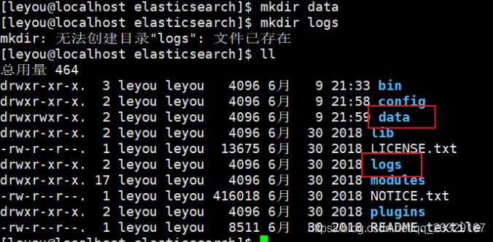
 | 进入elasticsearch的根目录，然后创建：

 | mkdir data
 | mkdir logs

 | 修改绑定的ip：

 | network.host: 0.0.0.0 # 绑定到0.0.0.0，允许任何ip来访问
 | 默认只允许本机访问，修改为0.0.0.0后则可以远程访问

 | 11.7.4 运行
 | 进入elasticsearch/bin目录，可以看到下面的执行文件：

 | 然后输入命令：

 | ./elasticsearch
 | 或者后台运行：

 | ./elasticsearch -d
 | 11.7.5 错误1：内核过低

 | 修改elasticsearch.yml文件，在最下面添加如下配置： 然后重启

 | bootstrap.system_call_filter: false
 | 11.7.6 错误2：文件权限不足

 | 我们用的是leyou用户，而不是root，所以文件权限不足。

 | 首先用root用户登录。直接输入exit命令

 | 然后修改配置文件:

 | vim /etc/security/limits.conf
 | 添加下面的内容：

 | * soft nofile 65536

 | * hard nofile 131072

 | * soft nproc 4096

 | * hard nproc 4096
 | 11.7.7 错误3：线程数不够
 | [1]: max number of threads [1024] for user [leyou] is too low, increase to at least [4096]

 | 继续修改配置：

 | vim /etc/security/limits.d/90-nproc.conf
 | 修改下面的内容：

 | * soft nproc 1024
 | 改为

 | * soft nproc 4096
 | 11.7.8 错误4：进程虚拟内存
 | [3]: max virtual memory areas vm.max_map_count [65530] likely too low, increase to at least [262144]

 | vm.max_map_count：限制一个进程可以拥有的VMA(虚拟内存区域)的数量，继续修改配置文件， ：

 | vim /etc/sysctl.conf
 | 添加下面内容：

 | vm.max_map_count=655360
 | 然后执行命令：

 | sysctl -p
 | 11.7.9 重启终端窗口
 | 所有错误修改完毕，一定要重启你的 Xshell终端，否则配置无效。

 | 11.8 安装RabbitMQ
 | cd /usr/local/myapp
 | mkdir rabbitmq
 | cd rabbitmq

 | 11.8.1 安装Erlang
 | 1、在线安装
 | yum install esl-erlang_17.3-1~centos~6_amd64.rpm
 | yum install esl-erlang-compat-R14B-1.el6.noarch.rpm

 | 2、离线安装
 | 依次执行命令：
 | 1）rpm -ivh esl-erlang-17.3-1.x86_64.rpm --force --nodeps
 | 2）rpm -ivh esl-erlang_17.3-1~centos~6_amd64.rpm --force --nodeps
 | 3）rpm -ivh esl-erlang-compat-R14B-1.el6.noarch.rpm --force --nodeps

 | 11.8.2 安装RabbitMQ

 | 安装：
 | rpm -ivh rabbitmq-server-3.4.1-1.noarch.rpm

 | 11.8.3 设置配置文件
 | cp /usr/share/doc/rabbitmq-server-3.4.1/rabbitmq.config.example
 | /etc/rabbitmq/rabbitmq.config
 | 开启用户远程访问
 | vi /etc/rabbitmq/rabbitmq.config

 | 注意要去掉后面的逗号。

 | 11.8.4 启动、停止
 | service rabbitmq-server start
 | service rabbitmq-server stop
 | service rabbitmq-server restart

 | 11.8.5 开启web界面管理工具
 | rabbitmq-plugins enable rabbitmq_management
 | service rabbitmq-server restart
 | 11.8.6 设置开机启动
 | chkconfig rabbitmq-server on
 | 11.8.7 防火墙开放15672端口
 | /sbin/iptables -I INPUT -p tcp --dport 15672 -j ACCEPT
 | /etc/rc.d/init.d/iptables save

 | 11.9 redis安装和配置
 | 11.9.1 安装
 | 解压
 | tar -xvf redis-4.0.9.tar.gz

 | 编译安装
 | mv redis-4.0.9 redis
 | cd redis
 | make && make install
 | 11.9.2 配置
 | 修改安装目录下的redis.conf文件
 | vim redis.conf
 | 修改以下配置：
 | #bind 127.0.0.1 # 将这行代码注释，监听所有的ip地址，外网可以访问
 | protected-mode no # 把yes改成no，允许外网访问
 | daemonize yes # 把no改成yes，后台运行
 | 11.9.3 启动或停止
 | redis提供了服务端命令和客户端命令：
 | redis-server 服务端命令，可以包含以下参数： start 启动 stop 停止
 | redis-cli 客户端控制台，包含参数： -h xxx 指定服务端地址，缺省值是127.0.0.1 -p xxx 指定服务端端口，缺省值是6379

 | 11.9.4 设置开机启动
 | 1) 输入命令，新建文件
 | vim /etc/init.d/redis
 | 输入下面内容：
 | #!/bin/sh
 | # chkconfig: 2345 90 10
 | # description: Redis is a persistent key-value database
 | PATH=/usr/local/bin:/sbin:/usr/bin:/bin

 | REDISPORT=6379
 | EXEC=/usr/local/bin/redis-server
 | REDIS_CLI=/usr/local/bin/redis-cli

 | PIDFILE=/var/run/redis.pid

 | CONF="/usr/local/leyou/redis/redis.conf"

 | case "$1" in
 | start)
 | if [ -f $PIDFILE ]
 | then
 | echo "$PIDFILE exists, process is already running or crashed"
 | else
 | echo "Starting Redis server..."
 | $EXEC $CONF
 | fi
 | if [ "$?"="0" ]
 | then
 | echo "Redis is running..."
 | fi
 | ;;
 | stop)
 | if [ ! -f $PIDFILE ]
 | then
 | echo "$PIDFILE does not exist, process is not running"
 | else
 | PID=$(cat $PIDFILE)
 | echo "Stopping ..."
 | $REDIS_CLI -p $REDISPORT SHUTDOWN
 | while [ -x ${PIDFILE} ]
 | do
 | echo "Waiting for Redis to shutdown ..."
 | sleep 1
 | done
 | echo "Redis stopped"
 | fi
 | ;;
 | restart|force-reload)
 | ${0} stop
 | ${0} start
 | ;;
 | *)
 | echo "Usage: /etc/init.d/redis {start|stop|restart|force-reload}" >&2
 | exit 1
 | esac
 | 然后保存退出
 | 注意：以下信息需要根据安装目录进行调整：
 | EXEC=/usr/local/bin/redis-server # 执行脚本的地址
 | REDIS_CLI=/usr/local/bin/redis-cli # 客户端执行脚本的地址
 | PIDFILE=/var/run/redis.pid # 进程id文件地址
 | CONF="/usr/local/src/redis-3.0.2/redis.conf" #配置文件地址

 | 2）设置权限
 | chmod 755 /etc/init.d/redis
 | 3）启动测试
 | /etc/init.d/redis start
 | 启动成功会提示如下信息：
 | Starting Redis server...
 | Redis is running...

 | 4）设置开机自启动
 | chkconfig --add /etc/init.d/redis
 | chkconfig redis on

虚拟机
关于虚拟机上的linux操作系统克隆：
 | 在我们装好一个Linux的操作系统后，我们可以通过克隆或者复制的方式得到一台新的Linux虚拟机，方便我们在开发中做集群！
 | 在使用【Oracle VM VirtualBox】复制虚拟电脑时，我们最好在【MAC地址设定】中选择【为所有网卡重新生成Mac地址】
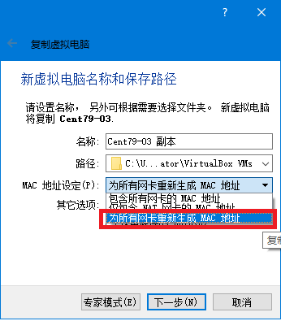

 | 克隆前，原master主机是可以上外网的，克隆后，克隆机器和master都不能上外网了！！所以下面的步骤是针对所有虚拟机（包括master）做的修改：
 | 本次操作我有两台电脑（笔记本电脑和台式机），两台机器都安装有虚拟机，为方便它们之间互联，网络连接方式选择【桥接网卡】，没有选择【网络地址转换（NAT）】。

 | 在克隆后，我们需要对网络配置的文件做修改，包括固定IP、网关、UUID、MAC、HOSTNAME、BOOTPROTO等。
 | cd /etc/sysconfig/network-scripts/ |  |  | #进入网络配置目录
 | ls | #查看目录内容，【ifcfg-enp0s3】是本次要修改的文件，克隆出来的都有这个文件，需要修改其名称和内容！
 | cp -a ifcfg-enp0s3 ifcfg-enp09 |  |  | #复制原文件到一个新文件中
 | ls
 | rm -rf ifcfg-enp0s3 |  | #删除旧文件
 | ls
 | vim ifcfg-enp09 |  | #添加或修改新文件的部分内容
 | 改完之后，记得重启虚拟机。然后尝试打开外网，应该是可以正常访问的！！

 | 命令截图： |  |  |  | 最终修改内容如图：
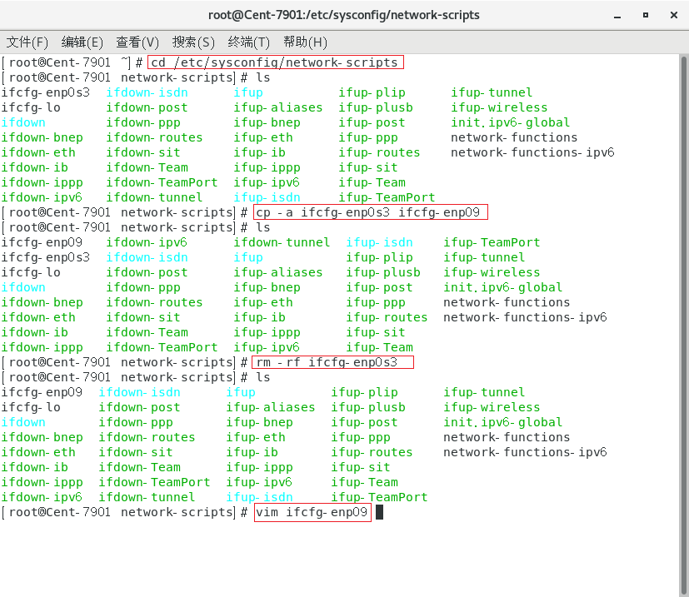
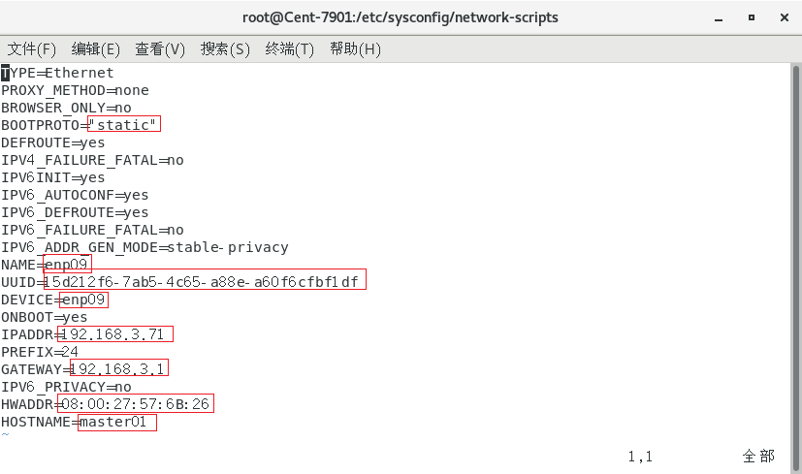

 |  |  |  |  |  | 还有Master上不了网？？？？？

 | 虚拟机刚装好系统时的网络配置参考：
 | TYPE=Ethernet
 | PROXY_METHOD=none
 | BROWSER_ONLY=no
 | BOOTPROTO=none
 | DEFROUTE=yes
 | IPV4_FAILURE_FATAL=no
 | IPV6INIT=yes
 | IPV6_AUTOCONF=yes
 | IPV6_DEFROUTE=yes
 | IPV6_FAILURE_FATAL=no
 | IPV6_ADDR_GEN_MODE=stable-privacy
 | NAME=enp0s3
 | UUID=3e853fc1-a74f-40a1-a186-1c26529fa62d
 | DEVICE=enp0s3
 | ONBOOT=yes
 | IPADDR=192.168.3.60
 | PREFIX=24
 | GATEWAY=192.168.3.1

